表紙
 | ｼｽﾃﾑ名 | SAP (PS) |  |  |  |  | 物件NO/依頼NO

 | 処理名 | 構成品目登録 |  |  |  |  | 管理者

 | PGM-ID | ZPSR0019 |  |  |  |  | 仕様書作成者 |  | 中倉 悟志

 | 言語 | Fiori |  |  |  |  | 作成日 |  | 2026/5/12

 | ﾀｲﾌﾟ | 一覧検索一覧登録 |  |  |  |  | 参考PG

 | 同時修正PG

 | 備考

処理概要
処理概要

＜目的＞
 | ・構成品目の情報を一覧として表示する。
 | ・一覧画面で、構成品目の登録・変更・削除を行うことができる。

＜機能＞
 | ・検索条件に該当する製造指図の構成品目の情報を一覧表示する。
 | ・登録ボタン押下時、選択行の内容で、構成品目の登録・変更・削除を実施する。

＜背景＞
 | -

＜リカバリ＞
 | ・エラーの原因を取り除き、画面から再実行する。

SAP

ADRC アドレス（ビジネスアドレスサービス)
JEST 個別オブジェクトステータス
ZPPT1003 品目(生産)アドオンテーブル
画面
(構成品目登録(繊維))

AFAB ネットワーク - 関連
MAKT 品目テキスト
ZPST1004 タスクコードマスタ

RESB 入出庫予定/従属所要量
AFKO PP 指図の指図ヘッダ
MDLV MRP エリアのカスタマイジング
ZPST3001 機台NOアドオンテーブル

AFVC 指図内作業
RESB 入出庫予定/従属所要量
ZPST3002 構成品目アドオンテーブル

AFVU 作業のユーザ項目の DB 構成
T001W プラント/支店
ZZZT1001 固定値管理マスタ(RICEFID依存)

AFVV 作業の数量/日付/金額の DB 構成
T006A 内部単位を言語依存単位に割当

AUFK 指図マスタデータ
TJ30T ユーザステータスのテキスト

DD07V Generated Table for View
TWLAD プラントおよび保管場所からの住所決定

№ | ﾊﾟﾗﾒｰﾀ名 | ﾃﾞｰﾀ型 | 桁数 | I/O | 説明 |  |  |  |  | DEFALUT
1
2
3
4
5

№ | ﾃｰﾌﾞﾙ名 |  |  | ﾃｰﾌﾞﾙID |  | ｱｸｾｽ区分 |  | 備考
1 | アドレス（ビジネスアドレスサービス) |  |  | ADRC |  | SEL |  |  |  |  | ADRC アドレス（ビジネスアドレスサービス)
2 | ネットワーク - 関連 |  |  | AFAB |  | SEL |  |  |  |  | AFAB ネットワーク - 関連
3 | PP 指図の指図ヘッダ |  |  | AFKO |  | SEL |  |  |  |  | AFKO PP 指図の指図ヘッダ
4 | 指図内作業 |  |  | AFVC |  | SEL |  |  |  |  | AFVC 指図内作業
5 | 作業のユーザ項目の DB 構成 |  |  | AFVU |  | SEL |  |  |  |  | AFVU 作業のユーザ項目の DB 構成
6 | 作業の数量/日付/金額の DB 構成 |  |  | AFVV |  | SEL |  |  |  |  | AFVV 作業の数量/日付/金額の DB 構成
7 | 指図マスタデータ |  |  | AUFK |  | SEL |  |  |  |  | AUFK 指図マスタデータ
8 | Generated Table for View |  |  | DD07V |  | SEL |  |  |  |  | DD07V Generated Table for View
9 | 個別オブジェクトステータス |  |  | JEST |  | SEL |  |  |  |  | JEST 個別オブジェクトステータス
10 | 品目テキスト |  |  | MAKT |  | SEL |  |  |  |  | MAKT 品目テキスト
11 | MRP エリアのカスタマイジング |  |  | MDLV |  | SEL |  |  |  |  | MDLV MRP エリアのカスタマイジング
12 | 入出庫予定/従属所要量 |  |  | RESB |  | SEL,INS,UPD |  |  |  |  | RESB 入出庫予定/従属所要量
13 | プラント/支店 |  |  | T001W |  | SEL |  |  |  |  | T001W プラント/支店
14 | 内部単位を言語依存単位に割当 |  |  | T006A |  | SEL |  |  |  |  | T006A 内部単位を言語依存単位に割当
15 | ユーザステータスのテキスト |  |  | TJ30T |  | SEL |  |  |  |  | TJ30T ユーザステータスのテキスト
16 | プラントおよび保管場所からの住所決定 |  |  | TWLAD |  | SEL |  |  |  |  | TWLAD プラントおよび保管場所からの住所決定
17 | 品目(生産)アドオンテーブル |  |  | ZPPT1003 |  | SEL |  |  |  |  | ZPPT1003 品目(生産)アドオンテーブル
18 | タスクコードマスタ |  |  | ZPST1004 |  | SEL |  |  |  |  | ZPST1004 タスクコードマスタ
19 | 機台NOアドオンテーブル |  |  | ZPST3001 |  | SEL |  |  |  |  | ZPST3001 機台NOアドオンテーブル
20 | 構成品目アドオンテーブル |  |  | ZPST3002 |  | SEL |  |  |  |  | ZPST3002 構成品目アドオンテーブル
21 | 固定値管理マスタ(RICEFID依存) |  |  | ZZZT1001 |  | SEL |  |  |  |  | ZZZT1001 固定値管理マスタ(RICEFID依存)
22 | 固定値管理マスタ(RICEFID非依存) |  |  | ZZZT1002 |  | SEL |  |  |  |  | ZZZT1002 固定値管理マスタ(RICEFID非依存)

処理ﾌﾛｰ
処理ﾌﾛｰ

処理ﾌﾛｰ |  |  | 処理説明

 | 1. | 初期処理

開始

固定値の取得
 |  | 1-1.
 |  | 1-2.
 |  | 1-3.
無し
 |  | 1-4.
登録有/無
 |  | 1-5.
 |  | 1-6.
有り
 |  | 1-7.
エラーメッセージ出力
 |  | 1-8.
 |  | 1-9.
 |  | 1-10.
 |  | 詳細条件定義書
 |  | 項目ﾁｪｯｸ基準書

終了

 | 2. | 検索ヘルプ表示の処理①（検索条件部）

開始

検索ヘルプの取得（プラント）
 |  | 2-1. |  | 2-1. ソート
 |  | 詳細条件定義書 |  |  | プラントを昇順にソートする。
 |  | 処理説明

終了

開始

検索ヘルプの取得（保管場所）
 |  | 2-2. |  | 2-2. ソート
 |  | 詳細条件定義書 |  |  | 保管場所を昇順にソートする。
 |  | 処理説明

終了

開始

検索ヘルプの取得（購買依頼タイプ）
 |  | 2-3. |  | 2-3. ソート
 |  | 詳細条件定義書 |  |  | ドメインの値を昇順にソートする。
 |  | 処理説明

終了

開始

検索ヘルプの取得（組計状況）
 |  | 2-4. |  | 2-4. ソート
 |  | 詳細条件定義書 |  |  | オブジェクトの個別ステータス (簡略形式)を昇順にソートする。
 |  | 処理説明

終了

 | 3. | 検索ヘルプ表示の処理②（一括入力部）

開始

検索ヘルプの取得（購買依頼タイプ）
 |  | 3-1. |  | 3-1. ソート
 |  | 詳細条件定義書 |  |  | ドメインの値を昇順にソートする。
 |  | 処理説明

終了

開始

検索ヘルプの取得（保管場所）
 |  | 3-2. |  | 3-2. ソート
 |  | 詳細条件定義書 |  |  | 保管場所を昇順にソートする。
 |  | 処理説明

終了

 | 4. | 検索ヘルプ表示の処理③（一覧表示部）

開始

検索ヘルプの取得（プラント）
 |  | 4-1. |  | 4-1. ソート
 |  | 詳細条件定義書 |  |  | プラントを昇順にソートする。
 |  | 処理説明

終了

開始

検索ヘルプの取得（購買依頼タイプ）
 |  | 4-2. |  | 4-2. ソート
 |  | 詳細条件定義書 |  |  | ドメインの値を昇順にソートする。
 |  | 処理説明

終了

開始

検索ヘルプの取得（入力単位）
 |  | 4-3. |  | 4-3. ソート
 |  | 詳細条件定義書 |  |  | 通商単位を昇順にソートする。
 |  | 処理説明

終了

 |  | 4-4. |  | 4-4. ソート
 |  | 詳細条件定義書 |  |  | 保管場所を昇順にソートする。
 |  | 処理説明

開始

検索ヘルプの取得（出庫タスク）
 |  | 4-5. |  | 4-5. ソート
 |  | 詳細条件定義書 |  |  | 出庫タスクを昇順にソートする。
 |  | 処理説明

終了

 | 5. | 「検索」ボタン押下時の処理

開始

NG
必須チェック
OK
 |  | 5-1-1.
 |  | 5-1-2.
 |  | 項目ﾁｪｯｸ基準書 |  | 5-2-2. ループ
 |  |  |  |  | 選択行の各行について以下の処理を行う。
 |  | ↑前処理 |  |  | 処理順は考慮不要。
 |  | ↓表示データの取得
 |  |  |  | 5-2-2-1. MRPエリアの取得
 |  |  |  |  | MDLVの検索に成功した場合
表示データの取得
 |  | 5-2-1. |  |  |  | ・処理対象行の「MRPエリア」に 取得したMRPエリア（MDLV-BERID）を編集する。
 |  | 詳細条件定義書 |  |  | MDLVの検索に失敗した場合
 |  | 項目ﾁｪｯｸ基準書 |  |  |  | ・処理対象行の「MRPエリア」に 処理対象行の「プラント」を編集する。
データ有/無
無し
 |  |  |  | 5-2-2-2. 構成品目引当合計数量の取得
 |  |  |  |  | 処理対象行の「引当数量」に 取得した入庫済数量または所要量（ZPPT3003-MNG01）の合計値を編集する。
有り
 |  |  |  | 5-2-2-3. 行区分の決定
 |  | 5-2-2. |  |  | 表示データの各行について、以下の条件で「行区分」を編集する。
 |  |  |  |  | 活動のシステムステータス |  |  |  |  |  | 活動のユーザステータス |  |  |  | 処理対象行の

 |  | 5-2-2-1.
 |  | 詳細条件定義書
 |  | 処理説明

 |  | 5-2-2-2.
 |  | 詳細条件定義書
 |  | 処理説明
 |  |  |  |  | （JEST_MAIN-STAT） |  |  |  |  |  | （JEST_POST-STAT） |  |  |  | 「行区分」
行区分の決定
 |  | 5-2-2-3. |  |  | 定数'I0009'～'I0046'の場合 |  |  |  |  |  | - |  |  | ⇒ | 'R'（表示行）
 |  | 処理説明 |  |  | ※CNF、PCNF、LKD、TECO、CMPL
 |  |  |  |  | 上記以外 |  |  |  |  |  | 定数'E0004','E0010' の場合 |  |  | ⇒ | 'R'（表示行）
 |  |  |  |  |  |  |  |  |  |  | ※完了、取消
 |  |  |  |  |  |  |  |  |  |  | 上記以外 |  |  | ⇒ | 'N'（通常行）

 |  | ↑表示データの取得
 |  | ↓後処理

表示データのソート
 |  | 5-3-1. |  | 5-3-1. 表示データのソート
 |  | 処理説明 |  |  | 表示データを「機台NO」「活動番号」「BOM明細番号」の昇順にソートする。

画面表示
 |  |  |  | 5-3-2. 画面表示
 |  | 5-3-2. |  |  | 一覧出力部をリセットし、
 |  | 処理説明 |  |  | 新しく取得した表示データを一覧出力部に表示する。

4. 検索ヘルプ表示の処理③
（一覧表示部）

エラーメッセージ出力

終了

 | 6. | 「クリア」ボタン押下時の処理

開始

検索条件のクリア
 |  | 6-1. |  | 6-1. 検索条件のクリア
 |  | 処理説明 |  |  | 検索条件部の全ての入力項目をクリアする。
 |  |  |  |  | ※一括入力部および一覧表示部の値は変更しない。

終了

開始
 | 7. | 「一括入力の表示」ボタン押下時の処理 |  | 7-1. 一括入力の表示
 |  |  |  |  | 以下のオブジェクトの表示／非表示を切り替える。
 |  |  |  |  | 対象項目 |  |  |  |  |  | ボタン押下後
 |  |  |  |  | 一括入力の表示 ※ボタン |  |  |  |  |  | 非表示
 |  |  |  |  | 一括入力の非表示 ※ボタン |  |  |  |  |  | 表示
 |  |  |  |  | 組立かたまり_一括フラグ |  |  |  |  |  | 表示
一括入力の表示
 |  | 7-1. |  |  | 組立かたまり_一括入力値 |  |  |  |  |  | 表示
 |  | 処理説明 |  |  | 購買依頼タイプ_一括フラグ |  |  |  |  |  | 表示
 |  |  |  |  | 購買依頼タイプ_一括入力値 |  |  |  |  |  | 表示
 |  |  |  |  | 所要日付_一括フラグ |  |  |  |  |  | 表示
終了
 |  |  |  |  | 所要日付_一括入力値 |  |  |  |  |  | 表示
 |  |  |  |  | 出庫タスク_一括フラグ |  |  |  |  |  | 表示
 |  |  |  |  | 出庫タスク_一括入力値 |  |  |  |  |  | 表示
 |  |  |  |  | 出庫先_一括フラグ |  |  |  |  |  | 表示
 |  |  |  |  | 出庫先_一括入力値 |  |  |  |  |  | 表示
 |  |  |  |  | 保管場所_一括フラグ |  |  |  |  |  | 表示
 |  |  |  |  | 保管場所_一括入力値 |  |  |  |  |  | 表示

開始
 | 8. | 「一括入力の非表示」ボタン押下時の処理 |  | 8-1. 一括入力の非表示
 |  |  |  |  | 以下のオブジェクトの表示／非表示を切り替える。
 |  |  |  |  | 対象項目 |  |  |  |  |  | ボタン押下後
 |  |  |  |  | 一括入力の表示 ※ボタン |  |  |  |  |  | 表示
 |  |  |  |  | 一括入力の非表示 ※ボタン |  |  |  |  |  | 非表示
 |  |  |  |  | 組立かたまり_一括フラグ |  |  |  |  |  | 非表示
一括入力の非表示
 |  | 6-1. |  |  | 組立かたまり_一括入力値 |  |  |  |  |  | 非表示
 |  | 処理説明 |  |  | 購買依頼タイプ_一括フラグ |  |  |  |  |  | 非表示
 |  |  |  |  | 購買依頼タイプ_一括入力値 |  |  |  |  |  | 非表示
 |  |  |  |  | 所要日付_一括フラグ |  |  |  |  |  | 非表示
終了
 |  |  |  |  | 所要日付_一括入力値 |  |  |  |  |  | 非表示
 |  |  |  |  | 出庫タスク_一括フラグ |  |  |  |  |  | 非表示
 |  |  |  |  | 出庫タスク_一括入力値 |  |  |  |  |  | 非表示
 |  |  |  |  | 出庫先_一括フラグ |  |  |  |  |  | 非表示
 |  |  |  |  | 出庫先_一括入力値 |  |  |  |  |  | 非表示
 |  |  |  |  | 保管場所_一括フラグ |  |  |  |  |  | 非表示
 |  |  |  |  | 保管場所_一括入力値 |  |  |  |  |  | 非表示

 | 9. | 「反映」ボタン押下時の処理

開始

選択チェック
NG
OK
 |  | 9-1.
 |  | 9-2.
 |  | 項目ﾁｪｯｸ基準書

ON
組立かたまり_一括フラグ

OFF
反映処理（組立かたまり）
 |  | 9-3. |  | 9-3. 反映処理（組立かたまり）
 |  | 処理説明 |  |  | チェックボックスが ON である明細行を対象とする。
 |  |  |  |  | 対象明細の「組立かたまり」に、「組立かたまり_一括入力値」の値を編集する。

ON
購買依頼タイプ_一括フラグ

OFF
反映処理（購買依頼タイプ）
 |  | 9-4. |  | 9-4. 反映処理
 |  | 処理説明 |  |  | チェックボックスが ON である明細行を対象とする。
 |  |  |  |  | 対象明細の「購買依頼タイプ」に、「購買依頼タイプ_一括入力値」の値を編集する。

ON
所要日付＿一括フラグ

OFF
反映処理（所要日付）
 |  | 9-5. |  | 9-5. 反映処理
 |  | 処理説明 |  |  | チェックボックスが ON である明細行を対象とする。
 |  |  |  |  | 対象明細の「所要日付」に、「所要日付_一括入力値」の値を編集する。

ON
出庫タスク_一括フラグ

OFF
反映処理（出庫タスク）
 |  | 9-6. |  | 9-6. 反映処理
 |  | 処理説明 |  |  | チェックボックスが ON である明細行を対象とする。
 |  |  |  |  | 対象明細の「出庫タスク」に、「出庫タスク_一括入力値」の値を編集する。

ON
出庫先_一括フラグ

OFF
反映処理（出庫先）
 |  | 9-7. |  | 9-7. 反映処理
 |  | 処理説明 |  |  | チェックボックスが ON である明細行を対象とする。
 |  |  |  |  | 対象明細の「出庫先」に、「出庫先_一括入力値」の値を編集する。

ON
保管場所_一括フラグ

OFF
反映処理（保管場所）
 |  | 9-8. |  | 9-8. 反映処理
 |  | 処理説明 |  |  | チェックボックスが ON である明細行を対象とする。
 |  |  |  |  | 対象明細の「保管場所」に、「保管場所_一括入力値」の値を編集する。

 |  | 9-9. |  | 9-9. 反映処理
 |  | 処理説明 |  |  | チェックボックスが ON である明細行を対象とする。
 |  |  |  |  | 対象明細の「BF」に、「バックフラッシュ_一括入力値」の値を編集する。

16. 一覧出力部の値変更時の処理

エラーメッセージ出力

終了

 | 10. | 「追加」ボタン押下時の処理

開始
 |  |  |  | 10-1. 行の追加
 |  |  |  |  | 一覧出力部の最下部に行を1つ追加する。

行の追加
 |  |  |  |  | 追加行の項目値
 |  | 10-1. |  |  | 項目 |  |  |  | 項目値
 |  | 処理説明 |  |  | チェックボックス |  |  |  | オン
 |  |  |  |  | プラント |  |  |  | 検索条件~「プラント」
 |  |  |  |  | 行区分 |  |  |  | テキスト'A'（追加）
スクロール
 |  | 10-2. |  |  | その他の項目 |  |  |  | 初期値
 |  | 処理説明 |  |  |  |  |  |  | ※ブランク、0.00、0000/00/00

終了
 |  |  |  | 10-2. スクロール
 |  |  |  |  | 追加した行が画面上に表示される位置までスクロールする。

 | 11. | 「複写」ボタン押下時の処理

開始
 |  |  |  | 11-2. ループ
 |  |  |  |  | 選択行の各行について以下の処理を行う。
 |  |  |  |  | 一覧出力部に表示されている行について、上位の行から順に処理を実行する。
選択チェック
NG
 |  | 11-1. |  | 11-2-1. 行の複写
 |  | 項目ﾁｪｯｸ基準書 |  |  | 選択中の行の直下に新規行を1件追加する。
OK
ループ開始
 |  |  |  |  | 新規行の項目値
 |  | 11-2. |  |  | 項目 |  |  |  | 項目値
 |  | 処理説明 |  |  | チェックボックス |  |  |  | オン
 |  |  |  |  | No |  |  |  | 表示されているNo.の最大値 + 1
 |  |  |  |  | 機台NO |  |  |  | 選択行の値
行の複写
 |  | 11-2-1. |  |  | 組立かたまり
 |  | 処理説明 |  |  | 品目コード
 |  |  |  |  | プラント
 |  |  |  |  | 品目テキスト
4. 検索ヘルプ表示の処理③
（一覧表示部）
 |  |  |  |  | 購買依頼タイプ
 |  |  |  |  | 数量
 |  |  |  |  | 入力単位
 |  |  |  |  | 所要日付
ループ 終了
 |  |  |  |  | 保管場所
 |  |  |  |  | バックフラッシュ
 |  |  |  |  | 出庫タスク
 |  |  |  |  | 出庫先
エラーメッセージ出力
 |  |  |  |  | 図番
 |  |  |  |  | ポジション
 |  |  |  |  | PL
 |  |  |  |  | 親品番
 |  |  |  |  | 補助品番
 |  |  |  |  | 行区分 |  |  |  | テキスト'A'（追加行）
終了
 |  |  |  |  | その他の項目 |  |  |  | 初期値
 |  |  |  |  |  |  |  |  | ※ブランク、0.00、0000/00/00

 | 12. | 「削除」ボタン押下時の処理

開始

選択チェック
NG
 |  | 12-1.
 |  | 項目ﾁｪｯｸ基準書
OK

ループ開始
 |  | 12-2. |  | 12-2. ループ
 |  | 処理説明 |  |  | 選択行の各行について以下の処理を行う。
 |  |  |  |  | 一覧出力部に表示されている行について、上位の行から順に処理を実行する。
行区分
'A'（追加行）

'N'（通常行）
通常行の削除
 |  | 12-2-1. |  | 10-2-1. 通常行の削除
 |  | 処理説明 |  |  | 選択行の全項目を非活性（編集不可）とし、行全体をグレーアウト表示する。
 |  |  |  |  | 選択行の「行区分」に 'D'（削除行）を編集する。

追加行の削除
 |  | 12-2-2.
 |  | 処理説明 |  | 10-2-2. 追加行の削除
 |  |  |  |  | 選択行を表示データから削除する。

ループ 終了

エラーメッセージ出力

終了

 | 13. | 「EXCEL取込」ボタン押下時の処理 |  | 13-1. ダイアログボックス表示
 |  |  |  |  | 「EXCEL取込」ボタン押下時に、取込ファイル選択用ダイアログボックスを表示する。
開始
 |  |  |  |  | 表示イメージ
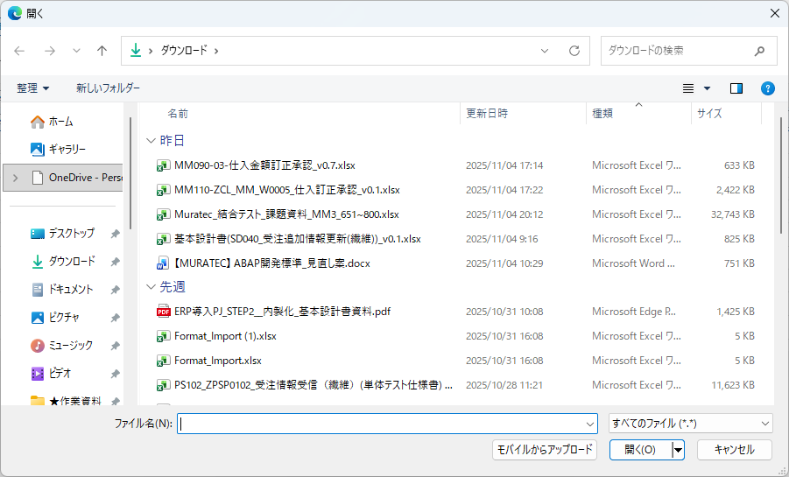

ダイアログボックス表示
 |  | 13-1.
 |  | 処理説明

押下ボタン
「キャンセル」

「開く」
終了

ファイルチェック
NG
 |  | 13-2.
 |  | 項目ﾁｪｯｸ基準書
OK

マッチング処理
 |  | 13-3.
 |  | 項目ﾁｪｯｸ基準書

表示データの追加
 |  | 13-4. |  | 13-3. マッチング処理
 |  | 処理説明 |  |  | 表示データおよびExcelファイル内データの双方について、
 |  |  |  |  | 各レコードが保持する「機台NO」「活動番号」「BOM明細番号」をキーとしてレコード単位で突合を行う。

表示データの変更
 |  | 13-5. |  | 13-4. 表示データの追加
 |  | 処理説明 |  |  | Excelファイル側に存在し、かつ表示データ側に同一キーを持つレコードが存在しない場合、
 |  |  |  |  | 当該レコードを新規データとして表示データに追加する。

 |  |  |  |  | 表示データの追加内容
 |  |  |  |  | 項目 |  |  |  |  | 初期値
 |  |  |  |  | チェックボックス |  |  |  |  | オン
 |  |  |  |  | 行区分 |  |  |  |  | テキスト'A'（追加行）
 |  |  |  |  | その他の項目 |  |  |  |  | Excelファイルのデータの同名項目の値

エラーメッセージ出力
 |  |  |  | 13-5. 表示データの変更
 |  |  |  |  | 同一キーを持つレコードが表示データ側に存在し、かつ「行区分」が 'R'（表示行）以外の場合、
 |  |  |  |  | 当該レコードの内容をExcelファイル側のデータで上書きする。

 |  |  |  |  | 表示データの上書き内容
 |  |  |  |  | 項目 |  |  |  |  | 初期値
 |  |  |  |  | チェックボックス |  |  |  |  | オン
終了
 |  |  |  |  | 行区分 |  |  |  |  | 上書きしない
 |  |  |  |  | その他の項目（活性項目） |  |  |  |  | Excelファイルのデータの同名項目の値

 |  |  |  |  | その他の項目（非活性項目） |  |  |  |  | 上書きしない

 |  |  |  |  | ※「行区分」が 'R'（表示行）の場合は、上書きしない。

開始
 | 14. | 「取込フォーマットダウンロード」ボタン押下時の処理 |  | 14-1. ダウンロード
 |  |  |  |  | 実行ユーザのローカルPCに対して、XLSX形式のファイルをダウンロード出力する。
 |  |  |  |  | 出力されるファイルには、以下の2つのシートを含めるものとする。

ダウンロード
 |  |  |  |  | ■第1シート（構成品目登録シート）
 |  |  |  |  |  | ・取込フォーマット「構成品目登録」シート のレイアウトに従って出力する。
 |  | 14-1. |  |  |  | ・画面上に表示されている表示データの全件を出力対象とする。
 |  | 処理説明 |  |  |  | ・列名の「購買依頼タイプ」にメモを付与する。
 |  |  |  |  |  |  | 記載内容：検索条件部の「購買依頼タイプ」の表示値を、「コード：テキスト」の形式にて列挙する。
 |  |  |  |  |  | ・列名の「保管場所」にメモを付与する。
終了
 |  |  |  |  |  |  | 記載内容：検索条件部の「保管場所」の表示値を、「コード：テキスト」の形式にて列挙する。
 |  |  |  |  |  | ・各項目のセル背景色については、下表の定義に従うものとする。
 |  |  |  |  |  |  |  |  |  |  | 塗りつぶし
 |  |  |  |  |  |  |  |  |  |  | 行区分≠'R'の行 |  | 行区分＝'R'
 |  |  |  |  |  |  |  |  |  |  | 引落数量＝0 | 引落数量≠0 | (表示行)の行
 |  |  |  |  |  |  | 項目 |  |  |  | の行 | の行
 |  |  |  |  |  |  | No |  |  |  | グレー | グレー | グレー
 |  |  |  |  |  |  | 機台NO |  |  |  | グレー | グレー | グレー
 |  |  |  |  |  |  | 組立かたまり |  |  |  | なし | なし | グレー
 |  |  |  |  |  |  | 要求NO |  |  |  | グレー | グレー | グレー
 |  |  |  |  |  |  | 組計状況 |  |  |  | グレー | グレー | グレー
 |  |  |  |  |  |  | 品目コード |  |  |  | グレー | グレー | グレー
 |  |  |  |  |  |  | プラント |  |  |  | グレー | グレー | グレー
 |  |  |  |  |  |  | 品目テキスト |  |  |  | グレー | グレー | グレー
 |  |  |  |  |  |  | 購買依頼タイプ |  |  |  | なし | グレー | グレー
 |  |  |  |  |  |  | 数量 |  |  |  | なし | なし | グレー
 |  |  |  |  |  |  | 入力単位 |  |  |  | なし | なし | グレー
 |  |  |  |  |  |  | 所要数量 |  |  |  | グレー | グレー | グレー
 |  |  |  |  |  |  | 基本単位 |  |  |  | グレー | グレー | グレー
 |  |  |  |  |  |  | 引落数量 |  |  |  | グレー | グレー | グレー
 |  |  |  |  |  |  | 所要日付 |  |  |  | なし | なし | グレー
 |  |  |  |  |  |  | M |  |  |  | グレー | グレー | グレー
 |  |  |  |  |  |  | 保管場所 |  |  |  | なし | なし | グレー
 |  |  |  |  |  |  | 出庫タスク |  |  |  | なし | なし | グレー
 |  |  |  |  |  |  | 出庫先 |  |  |  | なし | なし | グレー
 |  |  |  |  |  |  | 図番 |  |  |  | なし | なし | グレー
 |  |  |  |  |  |  | 実出庫NO |  |  |  | グレー | グレー | グレー
 |  |  |  |  |  |  | 出庫指示状況 |  |  |  | グレー | グレー | グレー
 |  |  |  |  |  |  | 出庫完了フラグ |  |  |  | グレー | グレー | グレー
 |  |  |  |  |  |  | ポジション |  |  |  | グレー | グレー | グレー
 |  |  |  |  |  |  | PL |  |  |  | グレー | グレー | グレー
 |  |  |  |  |  |  | 親品番 |  |  |  | グレー | グレー | グレー
 |  |  |  |  |  |  | 補助品番 |  |  |  | グレー | グレー | グレー
 |  |  |  |  |  |  | 処理NO |  |  |  | グレー | グレー | グレー
 |  |  |  |  |  |  | 入出庫予定番号 |  |  |  | グレー | グレー | グレー
 |  |  |  |  |  |  | 入出庫予定明細番号 |  |  |  | グレー | グレー | グレー
 |  |  |  |  |  |  | BOM明細番号 |  |  |  | グレー | グレー | グレー
 |  |  |  |  |  |  | 行区分 |  |  |  | グレー | グレー | グレー
 |  |  |  |  |  |  | 処理区分 |  |  |  | グレー | グレー | グレー

 |  |  |  |  | ■第2シート（凡例シート）
 |  |  |  |  |  | ・取込フォーマット「凡例」シート のレイアウトに従って出力する。
 |  |  |  |  |  | ・第1シートの「購買依頼タイプ」および「保管場所」のメモと同一の情報を出力する。

 | 15. | 「登録」ボタン押下時の処理

 |  | 15-1-1.
 |  | 項目ﾁｪｯｸ基準書

 |  | ↑事前チェック
 |  | ↓ロック処理

 |  | 15-2. |  | 15-2. ループ
 |  | 処理説明 |  |  | 選択行を対象に、「指図番号」ごとに以下の処理を行う。

 |  | 15-2-1.
 |  | ﾊﾟﾗﾒｰﾀｾｯﾄ基準書
 |  | 項目ﾁｪｯｸ基準書

 |  | 15-2-2. |  | 15-2-2. ZPST3002のロック
 |  | 処理説明 |  |  | 同一の「指図番号」内の各行を対象に、ZPST3002をロックする。
 |  | ﾊﾟﾗﾒｰﾀｾｯﾄ基準書
 |  | 項目ﾁｪｯｸ基準書

 |  | 15-2-3. |  | 15-2-3. ネットワークのロック解除
 |  | ﾊﾟﾗﾒｰﾀｾｯﾄ基準書 |  |  | ループ内でロックに成功した全てのネットワークに対してロック解除を行う。
 |  | 処理説明

 |  | 15-2-4. |  | 15-2-4. ZPST3002のロック解除
 |  | ﾊﾟﾗﾒｰﾀｾｯﾄ基準書 |  |  | ループ内でロックに成功した全てのZPST3002に対してロック解除を行う。
 |  | 処理説明

 |  | ↑ロック処理
 |  | ↓メイン処理

 |  |  |  | 15-3. ループ
 |  | 15-3. |  |  | 選択行の各行について以下の処理を行う。
 |  | 処理説明 |  |  | 処理順は画面上の「No」の昇順。

 |  |  |  | 15-3-1-1. 処理区分の決定
 |  | 15-3-1-1. |  |  | 変数「処理区分」を定義し、以下の条件により値を決定する。
 |  | 処理説明 |  |  | 選択行の「行区分」 |  |  | 選択行の「購買依頼タイプ」 |  |  |  |  |  | 処理区分
 |  |  |  |  | 'C'（変更行） |  |  | 選択行の「購買依頼タイプ」 |  |  |  |  | ⇒ | '1'（変更）
 |  |  |  |  |  |  |  | ＝ 選択行の「購買依頼タイプ（変更前）」
 |  | 15-3-1-2. |  |  |  |  |  | 選択行の「購買依頼タイプ」 |  |  |  |  | ⇒ | '2'（削除追加）
 |  | ﾊﾟﾗﾒｰﾀｾｯﾄ基準書 |  |  |  |  |  | ≠ 選択行の「購買依頼タイプ（変更前）」
 |  |  |  |  | 'D'（削除行） |  |  | - |  |  |  |  | ⇒ | '3'（削除）
 |  |  |  |  | 'A'（追加行） |  |  | - |  |  |  |  | ⇒ | '4'（追加）
 |  | 15-3-1-3.
 |  | 詳細条件定義書
 |  | ﾊﾟﾗﾒｰﾀｾｯﾄ基準書

 |  | 15-3-2-2.
 |  | ﾊﾟﾗﾒｰﾀｾｯﾄ基準書
 |  | 項目ﾁｪｯｸ基準書

 |  | 15-3-2-3.
 |  | DB項目ｾｯﾄ基準書
 |  | 項目ﾁｪｯｸ基準書

 |  | 15-3-2-4.
 |  | ﾊﾟﾗﾒｰﾀｾｯﾄ基準書

 |  | 15-3-3-1.
 |  | ﾊﾟﾗﾒｰﾀｾｯﾄ基準書
 |  | 項目ﾁｪｯｸ基準書

 |  | 15-3-3-2.
 |  | DB項目ｾｯﾄ基準書
 |  | 項目ﾁｪｯｸ基準書

 |  | 15-3-3-3.
 |  | ﾊﾟﾗﾒｰﾀｾｯﾄ基準書

 |  | 15-3-4-1.
 |  | ﾊﾟﾗﾒｰﾀｾｯﾄ基準書
 |  | 項目ﾁｪｯｸ基準書

 |  | 15-3-4-2.
 |  | ﾊﾟﾗﾒｰﾀｾｯﾄ基準書

 |  | 15-3-4-3.
 |  | 詳細条件定義書
 |  | 項目ﾁｪｯｸ基準書

 |  | 15-3-4-4.
 |  | DB項目ｾｯﾄ基準書
 |  | 項目ﾁｪｯｸ基準書

 |  | 15-3-4-5.
 |  | ﾊﾟﾗﾒｰﾀｾｯﾄ基準書

 |  | 15-3-5-1.
 |  | ﾊﾟﾗﾒｰﾀｾｯﾄ基準書

 |  | 15-4-1.
 |  | 項目ﾁｪｯｸ基準書

 |  | 15-4-2. |  | 15-4-2. ネットワークのロック解除
 |  | ﾊﾟﾗﾒｰﾀｾｯﾄ基準書 |  |  | ロック済みの全てのネットワークに対してロック解除を行う。

 |  | 15-4-3. |  | 15-4-3. ZPST3002のロック解除
 |  | ﾊﾟﾗﾒｰﾀｾｯﾄ基準書 |  |  | ロック済みの全てのZPST3002に対してロック解除を行う。

 |  | ↑メイン処理
 |  | ↓MRP処理

 |  | 15-5. |  | 15-5. ループ
 |  | 処理説明 |  |  | 処理対象行の「品目コード」「プラント」「MRPエリア」の単位で、以下の処理を行う。
 |  |  |  |  | ただし、メイン処理のループにて、エラーが発生した行は、処理対象に含めない。
 |  |  |  |  | 処理順は画面上の「品目コード」「プラント」「MRPエリア」の昇順。
 |  | 15-5-1.
 |  | ﾊﾟﾗﾒｰﾀｾｯﾄ基準書
 |  | 項目ﾁｪｯｸ基準書

 |  | 15-5-2.
 |  | ﾊﾟﾗﾒｰﾀｾｯﾄ基準書

 |  | 15-5-3.
 |  | ﾊﾟﾗﾒｰﾀｾｯﾄ基準書
 |  | 項目ﾁｪｯｸ基準書

 | 16. | 一覧出力部の値変更時の処理

開始

 |  | 16-1.
 |  | 項目ﾁｪｯｸ基準書

「機台NO」
入力値変更
変更あり

変更なし
存在チェック（機台NO）
 |  | 16-2.
 |  | 詳細条件定義書
 |  | 項目ﾁｪｯｸ基準書
無し
データ有/無

有り

「品目コード」
入力値変更
変更あり

変更なし
存在チェック（品目コード）
 |  | 16-3-1.
 |  | 詳細条件定義書
 |  | 項目ﾁｪｯｸ基準書
無し
データ有/無

有り

自動設定（品目テキスト）
 |  | 16-3-2. |  | 16-3-2. 自動設定（品目テキスト）
 |  | 処理説明 |  |  | 取得した品目テキスト（MAKT-MAKTX）を、処理対象行の「品目テキスト」に設定する。

「プラント」
入力値変更
変更あり

変更なし
OK
入力チェック
 |  | 16-4.
 |  | 項目ﾁｪｯｸ基準書
NG

「品目コード」
or「プラント」
入力値変更
変更あり

変更なし
存在チェック（品目プラント）
 |  | 16-5-1.
 |  | 詳細条件定義書
 |  | 項目ﾁｪｯｸ基準書
無し
データ有/無

有り

自動設定（購買依頼タイプ）
 |  | 16-5-2. |  | 16-8-2. 自動設定（購買依頼タイプ）
 |  | 処理説明 |  |  | 取得した購買依頼タイプ（ZPPT1003-TYPE_OF_PUR_RESV）を、
 |  |  |  |  | 処理対象行の「購買依頼タイプ」に設定する。

「購買依頼タイプ」
入力値変更
変更あり

変更なし
OK
入力チェック
 |  | 16-6.
 |  | 項目ﾁｪｯｸ基準書
NG

「入力単位」
入力値変更
変更あり

変更なし
OK
入力チェック
 |  | 16-7.
 |  | 項目ﾁｪｯｸ基準書
NG

「保管場所」
入力値変更
変更あり

変更なし
OK
入力チェック
 |  | 16-8.
 |  | 項目ﾁｪｯｸ基準書
NG

「出庫タスク」
入力値変更
変更あり

変更なし
OK
入力チェック
 |  | 16-9.
 |  | 項目ﾁｪｯｸ基準書
NG

「機台NO」or「組立かたまり」or
「プラント」or「出庫タスク」
入力値変更
変更あり

変更なし

 |  | 16-20-1. |  | 16-20-2. 自動設定（追加行）
 |  | 詳細条件定義書 |  |  | 取得した活動の以下項目を、処理対象行の同名項目に設定する。
 |  | 項目ﾁｪｯｸ基準書 |  |  | 項目名
 |  |  |  |  | 要求NO
 |  |  |  |  | 組計状況
 |  |  |  |  | システムステータス
 |  |  |  |  | ユーザステータス

 |  | 16-20-2.
 |  | 処理説明
 |  |  |  | 16-20-4. 自動設定（通常行）
 |  |  |  |  | 取得した活動の以下項目を、処理対象行の同名項目に設定する。
 |  |  |  |  | 項目名
 |  |  |  |  | 要求NO
 |  |  |  |  | 組計状況
 |  |  |  |  | 所要数量
 |  |  |  |  | 基本単位
 |  |  |  |  | 引落数量
 |  | 16-20-3. |  |  | M
 |  | 詳細条件定義書 |  |  | 実出庫NO
 |  | 項目ﾁｪｯｸ基準書 |  |  | 出庫指示状況
 |  |  |  |  | 出庫完了フラグ
 |  |  |  |  | 処理NO
 |  |  |  |  | 入出庫予定番号
 |  |  |  |  | 入出庫予定明細番号
 |  |  |  |  | BOM明細番号
 |  | 16-20-4. |  |  | 指図番号
 |  | 処理説明 |  |  | 活動番号
 |  |  |  |  | 購買依頼タイプ（変更前）
 |  |  |  |  | システムステータス
 |  |  |  |  | ユーザステータス

活動のステータスのチェック
 |  | 16-20-5.
 |  | 処理説明
 |  | 項目ﾁｪｯｸ基準書 |  | 16-20-5. 活動のステータスのチェック
NG
 |  |  |  |  | 活動のシステムステータス |  |  |  |  |  | 活動のユーザステータス |  |  |  | チェック結果
チェック結果
 |  |  |  |  | （JEST_MAIN-STAT） |  |  |  |  |  | （JEST_POST-STAT）
 |  |  |  |  | 定数'I0009'～'I0046'の場合 |  |  |  |  |  | - |  |  | ⇒ | NG
OK
 |  |  |  |  | ※CNF、PCNF、LKD、TECO、CMPL
 |  |  |  |  | 上記以外 |  |  |  |  |  | 定数'E0004','E0010' の場合 |  |  | ⇒ | NG
 |  |  |  |  |  |  |  |  |  |  | ※完了、取消
 |  |  |  |  |  |  |  |  |  |  | 上記以外 |  |  | ⇒ | OK

自動設定（所要日付）
 |  | 16-21-1. |  | 16-21-1. 自動設定（所要日付）
 |  | 詳細条件定義書 |  |  | 検索に成功した場合
 |  | 処理説明 |  |  |  | 活動の終了に対する制約 (基本)（AFVV-NTEND）＋ タスクLT（ZPST1004Z_TASUKU_LT）を、
 |  |  |  |  |  | 処理対象行の「所要日付」に設定する。
 |  |  |  |  | 検索に失敗した場合
 |  |  |  |  |  | 初期値 '0000/00/00' を 処理対象行の「所要日付」に設定する。

 |  | 16-22-1. |  | 16-22-1. MRPエリアの取得
 |  | 詳細条件定義書 |  |  | MDLVの検索に成功した場合
 |  | 処理説明 |  |  |  | ・処理対象行の「MRPエリア」に 取得したMRPエリア（MDLV-BERID）を編集する。
 |  |  |  |  | MDLVの検索に失敗した場合
 |  | 16-22-2. |  |  |  | ・処理対象行の「MRPエリア」に 処理対象行の「プラント」を編集する。
 |  | 詳細条件定義書
 |  | 処理説明 |  | 16-22-2. 構成品目引当合計数量の取得
 |  |  |  |  | 処理対象行の「引当数量」に 取得した入庫済数量または所要量（ZPPT3003-MNG01）の合計値を編集する。

4. 検索ヘルプ表示の処理③
（一覧表示部）

エラーメッセージ出力

終了

画面ｲﾒｰｼﾞ(構成品目登録)
画面ｲﾒｰｼﾞ(構成品目登録)
 | 構成品目登録

 |  |  | 機台NO（前方一致）:* |  |  | 組立かたまり: |  |  | 出庫タスク: |  |  |  | 要求NO: |  |  | 品目コード:* |  |  | プラント:* |  |  |  | 図番: |  | 出庫先: |  |  |  |  | 所要日付:*
 |  |  |  |  |  |  |  |  |  |  |  |  |  |  |  |  |  |  |  |  |  |  |  |  |  |  |  |  |  | yyyy/MM/dd - yyyy/MM/dd

 |  |  | 出庫指示状況: |  |  | 出庫完了フラグ: |  |  | 実出庫NO: |  |  |  | 保管場所: |  |  | PL: |  |  | 親品番: |  |  |  | 処理NO: |  | 購買依頼タイプ: |  |  |  |  | 組計状況:

検索
クリア

一括入力の表示
 |  |  |  |  |  |  |  |  |  |  |  |  |  |  |  |  |  |  |  |  |  |  |  |  |  |  |  |  |  |  |  |  |  |  |  | 初期表示時に表示

一括入力の非表示

 |  |  |  | 組立かたまり: |  |  |  |  |  | 購買依頼タイプ: |  |  |  |  |  |  |  | 所要日付: |  | yyyy/mm/dd |  |  |  | 出庫タスク: |  |  |  |  |  |  |  |  |  |  |  | 初期表示時に非表示

反映
 |  |  |  | 出庫先: |  |  |  |  |  | 保管場所: |  |  |  |  |  |  |  | バックフラッシュ:

追加
複写
削除
EXCEL取込
取込フォーマットダウンロード
 |  |  | 構成品目登録 (XXX)

✔
 |  |  |  | No | 機台NO |  | 組立かたまり* | 要求NO |  | 組計状況 | 品目コード* |  |  | プラント* |  |  | 品目テキスト |  |  |  |  | 購買依頼タイプ* |  | 数量* |  |  | 入力単位* | 所要数量 |  |  |  | 基本単位 | 引当数量 |  | 引落数量 |  |  | 所要日付* | M | 保管場所 | BF | 出庫タスク* | 出庫先* | 図番* | 実出庫NO | 出庫指示状況 | 出庫完了フラグ | ポジション* | PL* | 親品番* | 補助品番* | 処理NO | 入出庫予定番号 | 入出庫予定明細番号 | BOM明細番号
 |  |  |  | XXX | XXXXXXXXXXXXX |  | XXXXXXXX | XXXXXXXXXX |  | XXXXXXXX | XXXXXXXXXXXXXXXXXX |  |  | XXXX |  |  | XXXXXXXXXXXXXXXXXXXXXXXXXXXXXXXXXXXXXXXX |  |  |  |  | X |  |  |  | 999,999,999 | XXX |  |  |  | 999,999,999.99 | XXX |  | 999,999,999.99 |  |  | 999,999,999.99 | YYYY/MM/DD | X | XXXX |  | XXXXXXXX | XXXXX | XXXXXXXXXXX | XXXXXX | X | X | XXXXXXXXXXXXXXXXXXXX | XXXXXXXXXXX | XXXXXXXXXXX | XXX | XXXXXXX | XXXXXXXXXX | XXXX | XXXXXX

 |  |  |  |  |  |  |  |  |  |  |  |  |  |  |  |  |  |  |  |  |  |  |  |  |  |  |  |  |  |  |  |  |  |  |  |  |  |  |  |  |  |  |  |  |  |  |  |  |  |  |  |  |  |  |  | 通常行（既存データのうち編集可の行）

✔
 |  |  |  | XXX | XXXXXXXXXXXXX |  | XXXXXXXX | XXXXXXXXXX |  | XXXXXXXX | XXXXXXXXXXXXXXXXXX |  |  | XXXX |  |  | XXXXXXXXXXXXXXXXXXXXXXXXXXXXXXXXXXXXXXXX |  |  |  |  | X |  |  |  | 999,999,999 | XXX |  |  |  | 999,999,999.99 | XXX |  | 999,999,999.99 |  |  | 999,999,999.99 | YYYY/MM/DD | X | XXXX |  | XXXXXXXX | XXXXX | XXXXXXXXXXX | XXXXXX | X | X | XXXXXXXXXXXXXXXXXXXX | XXXXXXXXXXX | XXXXXXXXXXX | XXX | XXXXXXX | XXXXXXXXXX | XXXX | XXXXXX
 |  |  |  |  |  |  |  |  |  |  |  |  |  |  |  |  |  |  |  |  |  |  |  |  |  |  |  |  |  |  |  |  |  |  |  |  |  |  |  |  |  |  |  |  |  |  |  |  |  |  |  |  |  |  |  | 表示行（既存データのうち編集不可の行）

✔
 |  |  |  | XXX | XXXXXXXXXXXXX |  | XXXXXXXX | XXXXXXXXXX |  | XXXXXXXX | XXXXXXXXXXXXXXXXXX |  |  | XXXX |  |  | XXXXXXXXXXXXXXXXXXXXXXXXXXXXXXXXXXXXXXXX |  |  |  |  | X |  |  |  | 999,999,999 | XXX |  |  |  | 999,999,999.99 | XXX |  | 999,999,999.99 |  |  | 999,999,999.99 | YYYY/MM/DD | X | XXXX |  | XXXXXXXX | XXXXX | XXXXXXXXXXX | XXXXXX | X | X | XXXXXXXXXXXXXXXXXXXX | XXXXXXXXXXX | XXXXXXXXXXX | XXX | XXXXXXX | XXXXXXXXXX | XXXX | XXXXXX
 |  |  |  |  |  |  |  |  |  |  |  |  |  |  |  |  |  |  |  |  |  |  |  |  |  |  |  |  |  |  |  |  |  |  |  |  |  |  |  |  |  |  |  |  |  |  |  |  |  |  |  |  |  |  |  | 削除行（削除ボタンを押下した行）

✔
✔
 |  |  |  | XXX | XXXXXXXXXXXXX |  | XXXXXXXX | XXXXXXXXXX |  | XXXXXXXX | XXXXXXXXXXXXXXXXXX |  |  | XXXX |  |  | XXXXXXXXXXXXXXXXXXXXXXXXXXXXXXXXXXXXXXXX |  |  |  |  | X |  |  |  | 999,999,999 | XXX |  |  |  | 999,999,999.99 | XXX |  | 999,999,999.99 |  |  | 999,999,999.99 | YYYY/MM/DD | X | XXXX |  | XXXXXXXX | XXXXX | XXXXXXXXXXX | XXXXXX | X | X | XXXXXXXXXXXXXXXXXXXX | XXXXXXXXXXX | XXXXXXXXXXX | XXX | XXXXXXX | XXXXXXXXXX | XXXX | XXXXXX
 |  |  |  |  |  |  |  |  |  |  |  |  |  |  |  |  |  |  |  |  |  |  |  |  |  |  |  |  |  |  |  |  |  |  |  |  |  |  |  |  |  |  |  |  |  |  |  |  |  |  |  |  |  |  |  | 追加行（追加/複写ボタンで追加した行）

登録

 | その他の UI 部品
 | Popup Message: |  |  |  |  |  |  |  |  |  |  |  |  |  | Input Highlight:
 |  | 画面中央にポップアップで表示されるメッセージ（Success / Information / Warning / Error) |  |  |  |  |  |  |  |  |  |  |  |  |  | 入力エラー等の際にエラー状態を通知する（Success / Information / Warning / Error)
 |  | e.g. |  |  |  |  |  |  |  |  |  |  |  |  |  | e.g.
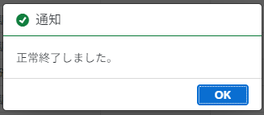
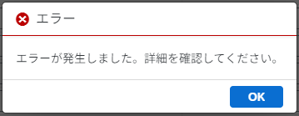

 | Message Popover:
 |  | 画面左下部のボタン押下で表示可能なメッセージボックス（Success / Information / Warning / Error)
 |  | 複数のエラー内容など処理結果詳細を表示
 |  | e.g.
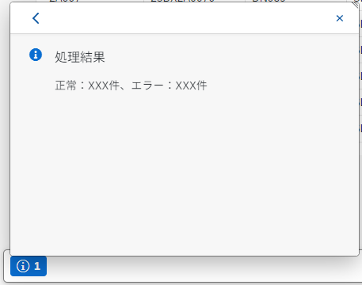
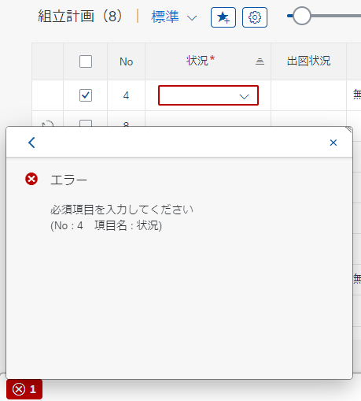

 | 使用記号 |  |  |  | 入出力項目 |  |  |  |  |  |  | 日付項目（単一日付指定） |  |  |  |  |  |  |  |  |  |  |  |  | チェックボックス

 |  |  |  |  | 入力不可項目 |  |  |  |  |  |  | 日付期間項目(From-To日付指定) |  |  |  |  |  |  |  |  | - |  |  |  | ラジオボタン

 |  |  |  |  | 検索ヘルプ |  |  |  |  |  |  | 時刻項目（単一時刻指定） |  |  |  |  |  |  |  |  |  |  |  |  | 必須入力 |  |  |  | *
ＸＸ
 |  |  |  |  | ドロップダウン |  |  |  |  |  |  | 日付時刻項目（単一日付時刻指定） |  |  |  |  |  |  |  |  |  |  |  |  | ボタン

【補足】Fiori処理
Fiori処理概要

初期処理

 | ※ 対象処理フローNo：2. 検索ヘルプ表示の処理

 | 検索条件部 / 一覧出力部 項目の選択値の設定

 |  | プルダウン形式の選択項目、または検索ヘルプを使用する検索条件の選択値を取得する。

 |  | ※ 各項目 の入力補助 / 検索ヘルプ項目の表示形式は「【補足】入力補助」シートを確認してください。
 |  | ※ 対象項目に関する情報は「画面項目定義書」シートを確認してください。
 |  | ※ 検索ヘルプの選択肢の抽出内容（詳細）は「詳細条件定義書」シートを確認してください。

 |  | ・ | 検索条件部 項目

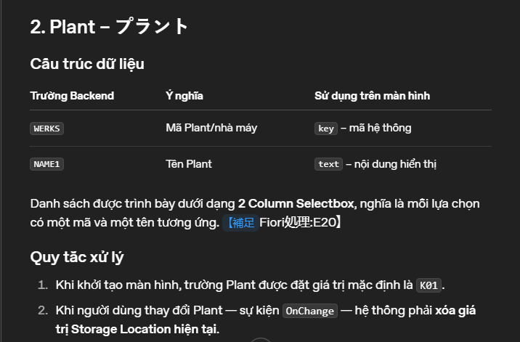
 |  |  | 以下の項目は、Backend から選択肢を抽出する。
 |  |  | いずれも初期値の指定は不要とする。

 |  |  | 1 | ［プラント］

 |  |  |  | 抽出値 |  |  | 表示内容 (2 Column Selectbox)
 |  |  |  | 1 | WERKS（プラント） |  | key
 |  |  |  | 2 | NAME1（名称） |  | text

 |  |  |  | ① | 初期値 'K01' をセットする。
 |  |  |  | ② | ［プラント］の値が変更された時（OnChange）、検索条件部 項目［保管場所］の選択値をクリアする。
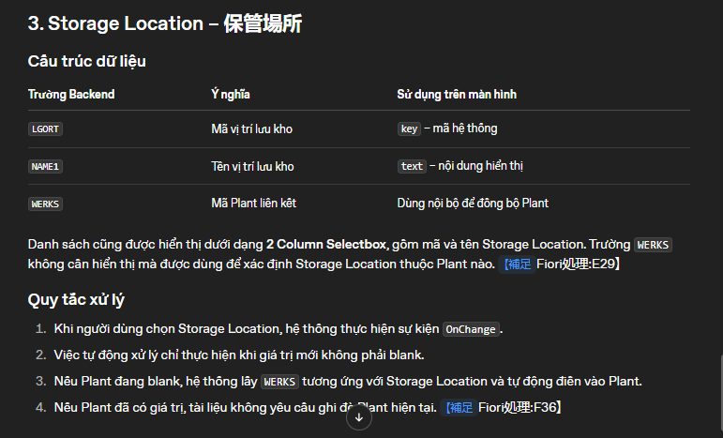
 |  |  | 2 | ［保管場所］

 |  |  |  | 抽出値 |  |  | 表示内容 (2 Column Selectbox)
 |  |  |  | 1 | LGORT（保管場所） |  | key
 |  |  |  | 2 | NAME1（名称 1） |  | text
 |  |  |  | 3 | WERKS（プラント） |  | - (［プラント］連携用）

 |  |  |  | ① | 検索条件部 項目［プラント］が未設定（ブランク）であれば。 ［保管場所］ の選択値に基づくプラントの値を検索条件［プラント］に自動で設定する。

 |  |  |  | ② | ［保管場所］が選択された時（OnChange）、かつ(and) 変更後の値が未選択（ブランク）でない場合
 |  |  |  |  | 検索条件部 項目［プラント］が未設定（ブランク）であれば。 ［保管場所］ の選択値に基づくプラントの値を検索条件［プラント］に自動で設定する。

 |  |  | 3 | ［購買依頼タイプ］

 |  |  |  | 抽出値 |  |  | 表示内容 (2 Column Selectbox)
 |  |  |  | 1 | DOMVALUE_L（ドメインの値: 単一値/下限） |  | key
 |  |  |  | 2 | DDTEXT（固定値のテキスト (短)） |  | text

 |  |  | 4 | ［組計状況］
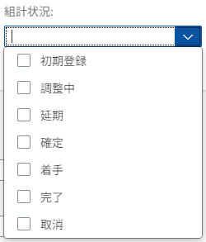
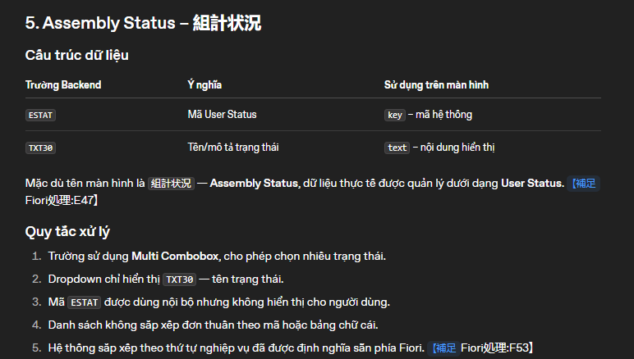
 |  |  |  | 抽出値 |  |  | 表示内容 (Multi Combobox)
 |  |  |  | 1 | ESTAT（ユーザステータス） |  | key
 |  |  |  | 2 | TXT30（オブジェクトの個別ステータス） |  | text

 |  |  |  | ① | プルダウンの選択肢はテキストのみ表示する

 |  |  |  | ② | ［組計状況］（ユーザーステータス）を業務に沿った並び順にソートする
 |  |  |  |  | あらかじめ Fiori画面側で保持する業務手順に沿った並び順のマッピング情報に基づきソートして選択肢に設定する。

 |  |  | 以下の項目は、選択肢を画面側で定義する。

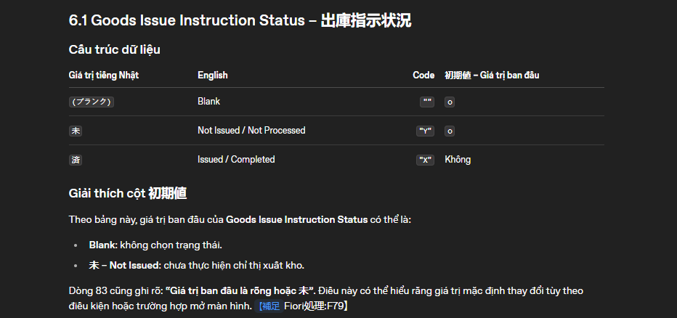
 |  |  | 1 | ［出庫指示状況］

 |  |  |  | Select Box の選択肢と画面表示時の初期値を設定する

 |  |  |  | 選択値 |  | コード | 初期値
 |  |  |  | 1 | (ブランク) | "" | ◯
 |  |  |  | 2 | 未 | "Y" | ◯
 |  |  |  | 3 | 済 | "X"

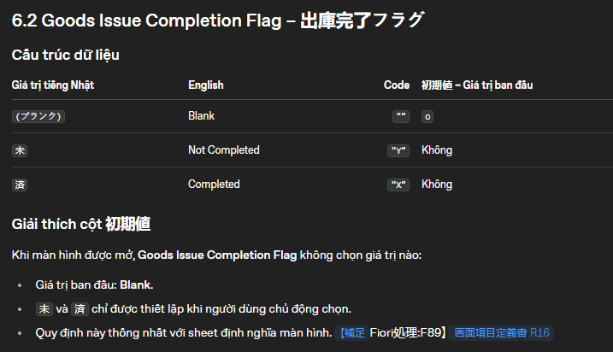
 |  |  | 2 | ［出庫完了フラグ］

 |  |  |  | Select Box の選択肢と画面表示時の初期値を設定する

 |  |  |  | 選択値 |  | コード | 初期値
 |  |  |  | 1 | (ブランク) | "" | ◯
 |  |  |  | 2 | 未 | "Y"
 |  |  |  | 3 | 済 | "X"

 |  | ・ | 一覧出力部 項目 |  |  | mô tả cách thiết lập danh sách lựa chọn cho các field trong khu vực table.

 |  |  | 1 | ［プラント］

 |  |  |  | 抽出値 内容は 検索条件部 項目［プラント］と同一。
 |  |  |  | ※ ［追加］or［複写］ボタン押下での新規追加行のみで使用。

 |  |  | 2 | ［購買依頼タイプ］

 |  |  |  | 抽出値 内容は 検索条件部 項目［購買依頼タイプ］と同一。

 |  |  | 3 | ［保管場所］

 |  |  |  | 抽出値 内容は 検索条件部 項目［保管場所］と同一。

 |  |  | 4 | ［入力単位］

 |  |  |  | 抽出値 |  |  | 表示内容 (Value Help Dialog)
 |  |  |  | 1 | MSEHI（内部数量単位） |  | key
 |  |  |  | 2 | MSEHT（数量単位テキスト） |  | text

 |  |  | 5 | ［出庫タスク］

 |  |  |  | ［出庫タスク］の選択肢は、対象行の［機台NO］［プラント］の設定値に応じて動的に変更する。

 |  |  |  | 抽出値 |  |  | 表示内容 (Value Help Dialog)
 |  |  |  | 1 | Z_TASK_CODE（タスクコード） |  | key
 |  |  |  | 抽出条件
 |  |  |  | 3 | WERKS（プラント） |  | 機台NO
 |  |  |  | 4 | Z_KIDAI_NO（機台NO） |  | プラント

検索条件部

 | ※ 対象処理フローNo：3. 「検索」ボタン押下時の処理

 | 検索処理

 |  | [検索] ボタンを押下した際の処理を記載

 |  | ※ 検索条件部 / 一覧出力部 の各項目に関する情報は「画面項目定義書」シートを確認してください。
 |  | ※ 検索処理の抽出内容（詳細）は「詳細条件定義書」シートを確認してください。

 |  | ・ | 必須チェック

 |  |  | ［検索］ボタン押下時に、検索条件部 項目の入力値の Validation を行う。
 |  |  | 全ての対象項目に対し Validation チェック後、エラーを検知した場合は、以下のエラー内容を通知して後続の処理を中断する。

 |  |  |  | Popup Message： |  | "エラーが発生しました。詳細を確認してください。"

 |  |  | e.g.

 |  |  | 更に、すべてのエラー内容を Message Popover(画面左下部) に表示し、
 |  |  | 対象の Input をハイライト表示（ValueState error）し、Focus した場合は Input の下部にエラーメッセージを表示する。※ 編集でのValidation と同様の挙動。

 |  |  | e.g.

 |  |  | Validation エラーケースを以下に列挙する。

 |  |  | 1 | 必須項目［プラント］の値が未入力の場合
 |  |  |  |  | 対象項目： |  |  | ［プラント］
 |  |  |  |  | Popup Message： |  |  | "エラーが発生しました。詳細を確認してください。"
 |  |  |  |  | Message Popover(画面左下部)： |  |  | 項目ﾁｪｯｸ基準書 No.11 - エラーメッセージ
 |  |  |  |  | Value State Text： |  |  | 項目ﾁｪｯｸ基準書 No.11 - エラーメッセージ

 |  |  | 2 | ［機台NO］［品目コード］［所要日付］［保管場所］のすべての値が未入力の場合
 |  |  |  |  | 対象項目： |  |  | ［機台NO］［品目コード］［所要日付］
 |  |  |  |  | Popup Message： |  |  | "エラーが発生しました。詳細を確認してください。"
 |  |  |  |  | Message Popover(画面左下部)： |  |  | 項目ﾁｪｯｸ基準書 No.12 - エラーメッセージ
 |  |  |  |  | Value State Text： |  |  | 項目ﾁｪｯｸ基準書 No.12 - エラーメッセージ

 |  |  | 3 | 不正な日付が入力された場合（e.g. 2025/13/32 , 20AA/XX/:!）
 |  |  |  |  | 対象項目： |  |  | ［所要日付］
 |  |  |  |  | Popup Message： |  |  | "エラーが発生しました。詳細を確認してください。"
 |  |  |  |  | Message Popover(画面左下部)： |  |  | 項目ﾁｪｯｸ基準書 No.53 - エラーメッセージ
 |  |  |  |  | Value State Text： |  |  | 項目ﾁｪｯｸ基準書 No.53 - エラーメッセージ
 |  |  |  |  |  |  |  | &1 … "日付"
 |  | ・ | 初期化

 |  |  | なし

 |  | ・ | 抽出条件 / 対象項目

 |  |  | 検索条件：
 |  |  |  | 項目 |  | クエリフォーマット想定
 |  |  |  | 1 | 機台NO（前方一致） | substringof('xxx', xxx) |  |  |  | ※ あいまい検索
 |  |  |  | 2 | 組立かたまり | xxx eq 'xxx'
 |  |  |  | 3 | 出庫タスク | xxx eq 'xxx'
 |  |  |  | 4 | 要求NO | xxx eq 'xxx'
 |  |  |  | 5 | 品目 | xxx eq 'xxx'
 |  |  |  | 6 | プラント | xxx eq 'xxx'
 |  |  |  | 7 | 図番 | xxx eq 'xxx'
 |  |  |  | 8 | 出庫先 | xxx eq 'xxx'
 |  |  |  | 9 | 所要日付 | (xxx ge 'yyyymmdd' and xxx le 'yyyymmdd')
 |  |  |  | 10 | 出庫指示状況 | xxx eq 'xxx'
 |  |  |  | 11 | 出庫完了フラグ | xxx eq 'xxx'
 |  |  |  | 12 | 実出庫NO | xxx eq 'xxx'
 |  |  |  | 13 | 保管場所 | xxx eq 'xxx'
 |  |  |  | 14 | PL | xxx eq 'xxx'
 |  |  |  | 15 | 親品番 | xxx eq 'xxx'
 |  |  |  | 16 | 処理NO | xxx eq 'xxx'
 |  |  |  | 17 | 購買依頼タイプ | xxx eq 'xxx'
 |  |  |  | 18 | 組計状況 | and(xxx eq 'xxx' or xxx eq 'xxx'…)

 |  |  | ソート順：
 |  |  |  | ※ Variant Management にてソート順が予め定義されている場合は、Variant の条件を優先すること。

 |  |  |  | ※ 優先度が高い順に記載
 |  |  |  | 項目 |  | 補足
 |  |  |  | 1 | 機台NO | ASC
 |  |  |  | 2 | 活動番号 | ASC
 |  |  |  | 3 | BOM明細番号 | ASC

 |  |  | 抽出項目：
 |  |  |  | 項目 |  | 補足
 |  |  |  | 1 | 機台NO
 |  |  |  | 2 | 組立かたまり
 |  |  |  | 3 | 要求NO
 |  |  |  | 4 | 組計状況
 |  |  |  | 5 | 品目コード
 |  |  |  | 6 | プラント
 |  |  |  | 7 | 品目テキスト
 |  |  |  | 8 | 購買依頼タイプ
 |  |  |  | 9 | 数量
 |  |  |  | 10 | 入力単位
 |  |  |  | 11 | 所要数量
 |  |  |  | 12 | 基本単位
 |  |  |  | 13 | 引当数量
 |  |  |  | 14 | 引落数量
 |  |  |  | 15 | 所要日付
 |  |  |  | 16 | M
 |  |  |  | 17 | 保管場所
 |  |  |  | 18 | BF
 |  |  |  | 19 | 出庫タスク
 |  |  |  | 20 | 出庫先
 |  |  |  | 21 | 図番
 |  |  |  | 22 | 実出庫NO
 |  |  |  | 23 | 出庫指示状況
 |  |  |  | 24 | 出庫完了フラグ
 |  |  |  | 25 | ポジション
 |  |  |  | 26 | PL
 |  |  |  | 27 | 親品番
 |  |  |  | 28 | 補助品番
 |  |  |  | 29 | 処理NO
 |  |  |  | 30 | 入出庫予定番号 | ※ 初期非表示項目。列選択から手動で表示可能
 |  |  |  | 31 | 入出庫予定明細番号 | ※ 初期非表示項目。列選択から手動で表示可能
 |  |  |  | 32 | BOM明細番号 | ※ 初期非表示項目。列選択から手動で表示可能
 |  |  |  | 33 | レコードタイプ | ※ 隠し項目
 |  |  |  | 34 | 指図番号 | ※ 隠し項目
 |  |  |  | 35 | 活動番号 | ※ 隠し項目
 |  |  |  | 36 | 行区分 | ※ 隠し項目 |  |  |  |  | màu đỏ field ẩn
 |  |  |  | 37 | 購買依頼タイプ（変更前） | ※ 隠し項目
 |  |  |  | 38 | システムステータス | ※ 隠し項目
 |  |  |  | 39 | ユーザステータス | ※ 隠し項目
 |  |  |  | 40 | MRPエリア | ※ 隠し項目

 |  |  |  | 41 | 表示モード | ※ Fiori 側で設定する隠し項目
 |  |  |  | ※ | ［行区分］［表示モード］の取り扱いについて、後述の「・隠し項目［表示モード］の設定」を参照してください。

 |  | ・ | 隠し項目［表示モード］の設定
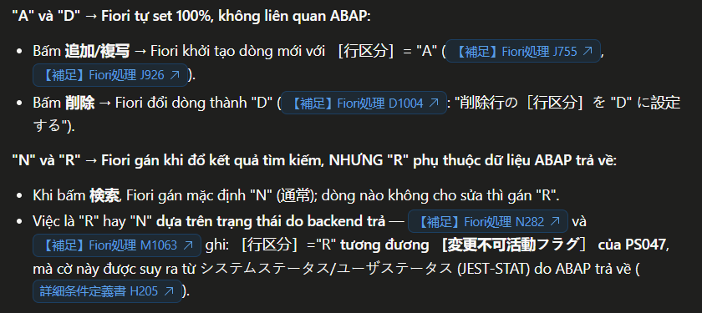
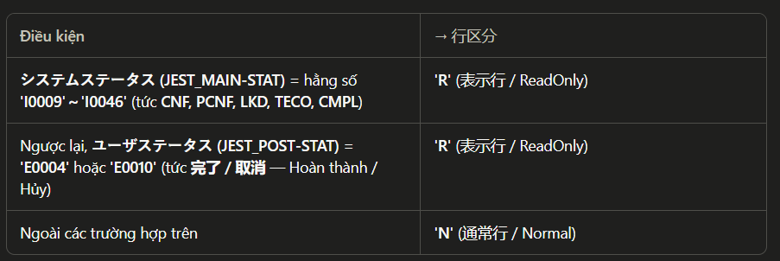
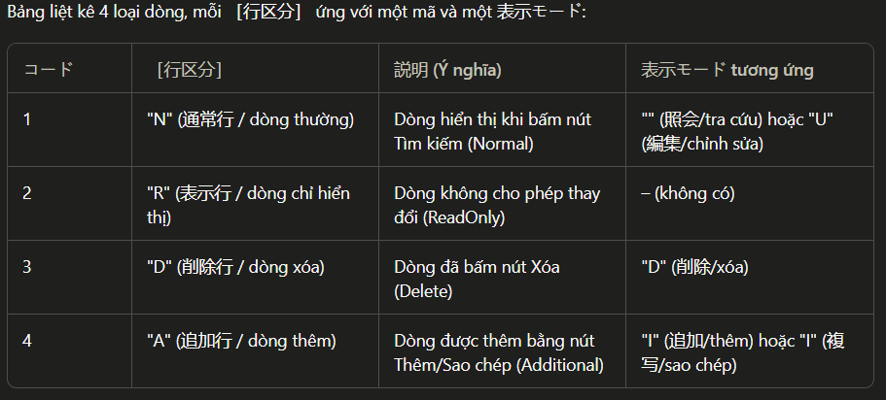
 |  |  | ［表示モード］は、先発の類似機能「ZPSR0010(PS047) - 構成品目登録」を踏襲した画面側のレコード操作に応じた操作内容の識別子。（= operation )
 |  |  | 本機能では、検索時の抽出結果に含まれる［行区分］に応じて「表示モード」を制御する必要がある。

 |  |  |  | ［行区分］
 |  |  |  | コード |  | 説明 |  |  |  |  | 対応する表示モード
 |  |  |  | 1 | "N"（通常行） | 検索ボタンで表示された行（Normal） |  |  |  |  | "" (照会) "U"(編集)
 |  |  |  | 2 | "R"（表示行） | 検索ボタンで表示された行のうち変更不可の行（ReadOnly） |  |  |  |  | - | ※ PS047 の［変更不可活動フラグ］と同等の制御
 |  |  |  | 3 | "D"（削除行） | 検索ボタンで表示された行のうち削除ボタンが押下された行（Delete） |  |  |  |  | "D" (削除)
 |  |  |  | 4 | "A"（追加行） | 追加ボタン、複写ボタンで追加された行（Additional） |  |  |  |  | "I" (追加) "I" (複写)

 |  |  | ［表示モード］は類似機にて運用されるモード定義となっているため、便宜上設計に記述しているが、
 |  |  | 上表のとおり、［行区分］は［表示モード］に対応するコード定義となっているため、
 |  |  | ［行区分］の運用にて［表示モード］が処理上不要（［行区分］で同等の制御が可能）の場合は不使用としていただいて構いません。

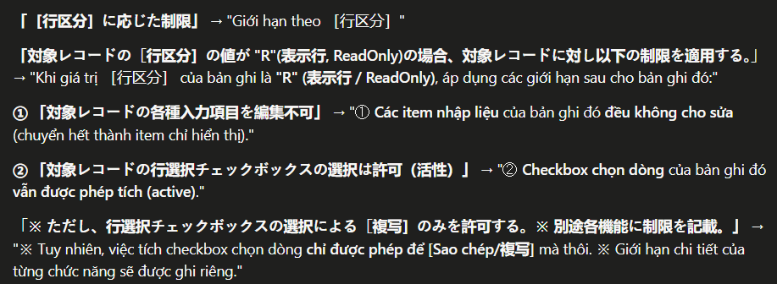
 |  | ・ | ［行区分］に応じた制限

 |  |  |  | 1 | 対象レコードの［行区分］の値が "R"(表示行, ReadOnly)の場合、対象レコードに対し以下の制限を適用する。

 |  |  |  |  | ① 対象レコードの各種入力項目を編集不可
 |  |  |  |  | ② 対象レコードの行選択チェックボックスの選択は許可（活性）
 |  |  |  |  | ※ ただし、行選択チェックボックスの選択による［複写］のみを許可する。※ 別途各機能に制限を記載。

 |  | ・ | 一覧出力部の表示整形

 |  |  |  | 1 | ［出庫指示状況］

 |  |  |  |  | コード形式の抽出データを下表のテキスト形式に変換して一覧に表示する。

 |  |  |  |  | コード | テキスト
 |  |  |  |  | "" | "未"
 |  |  |  |  | "X" | "済"

 |  |  |  | 2 | ［出庫完了フラグ］

 |  |  |  |  | コード形式の抽出データを下表のテキスト形式に変換して一覧に表示する。

 |  |  |  |  | コード | テキスト
 |  |  |  |  | "" | "未"
 |  |  |  |  | "X" | "済"

 |  |  |  | 3 | ［数量］

 |  |  |  |  | 整数値で表示。整数のみの入力を許可。

 |  |  |  | 4 | ［所要数量］

 |  |  |  |  | 小数以下を含む値を表示。(e.g. 0.000)

 |  |  |  | 5 | ［引当数量］
 |  |  |  | 6 | ［引落数量］

 |  |  |  |  | 値がブランクの時は、数値型 の 0 として扱う。
 |  |  |  |  | 値が 0 の時は、そのまま表示。（ブランクに置換しない）
 |  |  |  |  | 上記パターンを含め、小数以下を含む値を表示。(e.g. 0.000)

 |  |  | ソートの有効化：

 |  |  |  | 一覧の各列のソートプロパティを有効化し、一覧のヘッダクリックから昇順 / 降順の選択を可能とする。

 |  |  | 一覧出力部 上部コントロールの設置：

 |  |  |  | ※ 生産（PPPS）、購買（MM）共通仕様
 |  |  |  | 各種コントロールを一覧出力部 ヘッダ上部に設置する。

 |  |  |  | e.g.

 |  |  |  | 1 | 明細タイトル（{件数}）
 |  |  |  |  | 一覧のタイトルと検索結果の件数を表示する。

 |  |  |  | 2 | Variant Management Control
 |  |  |  |  | Variant Management Control による、ユーザー別設定（列順、ソート順）の保存を可能とする。

 |  |  |  | 3 | Bookmark
 |  |  |  |  | 検索条件 を保持した Fiori Launchpad タイルの保存を可能とする。

 |  |  |  | 4 | P13n(Personalization) Control
 |  |  |  |  | P13n(Personalization) Control による、一覧の列順とソート順の複合的な設定を可能とする。
 |  |  |  |  | sap.m.P13n.popup を採用すること。

 |  |  |  | 5 | 表示行数 Slider
 |  |  |  |  | Slider を設置し、一覧に表示する行数の選択を可能とする。
 |  |  |  |  | 行数の初期値は 10

 |  |  |  | 6 | Excel ダウンロード
 |  |  |  |  | 一覧に表示しているデータを Export するボタンを設置する。

 |  |  | その他項目の表示：

 |  |  |  | 1 | 日付項目の初期表示

 |  |  |  |  | 日付項目の抽出結果が「0000/00/00」の場合はブランク(空白) で表示。

 |  |  |  | 2 | ［チェックボックス］列の設置

 |  |  |  |  | ① 一覧出力部 各行に対してアクションを実行するため、対象の行を選択するチェックボックスを設置する。
 |  |  |  |  | ② Input の値が変更された場合、対象の行をチェック状態に変更する。
 |  |  |  |  | 変更を判定するためのイベントハンドラは liveChange を採用すること。
 |  |  |  |  | ただし、内部ロジックの都合上望ましい場合に限り、change の使用を許可する。

 |  |  |  | 3 | ［No］列の設置

 |  |  |  |  | 一覧出力部の 左部に行番号を記載した 「No」 列を設置する。
 |  |  |  |  | No 列の番号は、抽出したデータソースおよび予め指定されたソート順に基づき、1行目から採番して各レコードに表示する。

 |  |  |  | 4 | 各項目の右寄せ / 左寄せ 表記ルール

 |  |  |  |  | 一覧出力部 各項目の右寄せ / 左寄せの表記ルールは、「画面項目定義書」シート内の［項目タイプ］列の定義に基づき下表のとおり定義する。

 |  |  |  |  | 項目タイプ | 種類 | Alignment | sap.ui.core.TextAlign
 |  |  |  |  | 文字列 | 文字列 | Left | Begin
 |  |  |  |  | 文字列 | 単一文字 | Center | Center
 |  |  |  |  | 日付 | 日付 | Left | Begin
 |  |  |  |  | 数値 数値(小数あり) | 数値 | Right | End
 |  |  |  |  | 数量 | 数量 | Right | End
 |  |  |  |  | 金額 | 金額 | Right | End
 |  |  |  |  | 文字列 | 通貨 | Left | Begin
 |  |  |  |  | フラグ | チェックボックス | Center | Center
 |  |  |  |  | フラグ | ラジオボタン | Center | Center

 |  |  |  |  | ※ Checkbox, RadioButton は、セル内の Group ごとセンタリングすること。
 |  |  |  |  | ※ CheckBox, RadioButton に付随する文字列は左寄せ（Alignment=Left）とすること。

 |  |  |  | 5 | ヘッダ部の表記仕様

 |  |  |  |  | ヘッダ部に表記する列タイトルの文字揃えは 原則 Alignment = Center とする。

 |  | ・ | エラーケース

 |  |  | ① | エラー：Backend からエラーが返却された場合
 |  |  |  |  | Popup Message： |  | "エラーが発生しました。詳細を確認してください。"
 |  |  |  |  | Message Popover(画面左下部)： |  | なし
 |  |  |  |  | Value State Text： |  | 処理結果メッセージ
 |  |  |  |  |  |  | ※ 項目ﾁｪｯｸ基準書 No.13 - エラーメッセージ が返却される想定

 | クリア

 |  | [クリア]ボタンを押下した際の処理を記載
 |  | ※ 対象処理フローNo：4. 「クリア」ボタン押下時の処理

 |  | すべての 検索条件部 項目 に対し、入力値をブランクに設定する。

一括入力

 | ※ 対象処理フローNo：5. 「一括入力の表示」ボタン押下時の処理
 | ※ 対象処理フローNo：6. 「一括入力の非表示」ボタン押下時の処理
 | ※ 対象処理フローNo：7. 「反映」ボタン押下時の処理

 | 初期表示

 |  | 一括入力フォームは初期非表示、［一括入力の表示］ボタンのみ表示とする。

 | 一括入力フォームの表示 / 非表示

 |  | ［一括入力の表示］ボタンを押下して一括入力フォームを表示する。
 |  | このボタンは「フィルタバーの表示」と同様の一括入力の表示 / 非表示を制御する。

 |  | ・ | ［一括入力の表示］

 |  |  | 一括入力フォームを表示する。
 |  |  | ボタン表示名を ［一括入力の非表示］ に変更する。

 |  | ・ | ［一括入力の非表示］

 |  |  | 一括入力フォームを閉じる（非表示）。
 |  |  | ボタン表示名を ［一括入力の表示］ に変更する。

 |  | ※ どちらのパターンにおいても、一括入力フォーム内入力値や選択状態のリセット、クリアといった処理は行わない。

 | 一括入力 対象項目

 |  | ・ | 入力可能項目

 |  |  | 1 | ［組立かたまり_一括入力値］
 |  |  | 2 | ［購買依頼タイプ_一括入力値］
 |  |  | 3 | ［所要日付_一括入力値］
 |  |  | 4 | ［出庫タスク_一括入力値］
 |  |  | 5 | ［出庫先_一括入力値］
 |  |  | 6 | ［保管場所_一括入力値］
 |  |  | 7 | ［バックフラッシュ_一括入力値］

 |  | ・ | 入力

 |  |  | 1 | チェックボックス（入力項目の選択）

 |  |  |  | 各入力項目には チェックボックスを設置し、
 |  |  |  | このチェックボックスを選択した入力項目のみ、入力値の一覧への反映を行う。
 |  |  |  | チェックボックスが選択されていれば、対象の入力項目が未設定（空文字）であってもこれを反映すること。

 |  |  |  | また、入力項目の値が変更された場合、対象のチェックボックスを自動で選択すること。

 |  | ・ | Validation

 |  |  | 以下の項目では、入力値の変更時（OnChange）に入力値のValidation を行う。
 |  |  | Validation エラーが発生した場合、ValueState の設定から Input をハイライト表示し、Focus した場合は Input の下部にエラーメッセージを表示する。

 |  |  | e.g.

 |  |  | 1 | 不正な日付が入力された場合（e.g. 2025/13/32 , 20AA/XX/:!）
 |  |  |  |  | 対象項目： |  | ［所要日付_一括入力値］
 |  |  |  |  | Popup Message： |  | なし
 |  |  |  |  | Message Popover(画面左下部)： |  | なし
 |  |  |  |  | Value State Text： |  | 項目ﾁｪｯｸ基準書 No.53 - エラーメッセージ

 | 反映

 |  | ［反映］ボタンを押下時の処理について記載。

 |  | 選択した一覧行に、一括入力フォーム内で選択した項目の入力値を反映する。

 |  | ・ | 処理対象チェック

 |  |  | 1 | 行選択チェックボックスが ONの明細を対象行とする。

 |  | ・ | Validation

 |  |  | 以下のいずれかに該当した場合、後続の処理を中断し、エラーメッセージを表示する。

 |  |  | 1 | Validation エラーが発生している場合 ※ メッセージ通知は行わず、処理を中断する
 |  |  |  |  | Popup Message： |  | なし
 |  |  |  |  | Message Popover(画面左下部)： |  | なし

 |  |  | 2 | 一括入力フォームの項目が全て未選択の状態でボタンを押下した場合
 |  |  |  |  | Popup Message： |  | "エラーが発生しました。詳細を確認してください。"
 |  |  |  |  | Message Popover(画面左下部)： |  | 項目ﾁｪｯｸ基準書 No.14 - エラーメッセージ
 |  |  |  |  | Value State Text： |  | なし

 |  |  | 3 | 一覧上の対象行選択チェックボックスがすべて OFF の状態でボタンを押下した場合
 |  |  |  |  | Popup Message： |  | "エラーが発生しました。詳細を確認してください。"
 |  |  |  |  | Message Popover(画面左下部)： |  | 項目ﾁｪｯｸ基準書 No.15 - エラーメッセージ
 |  |  |  |  | Value State Text： |  | なし

 |  | ・ | 反映処理

 |  |  | 対象行の明細に対して、一括入力フォームで設定した項目の入力値を、対応する一覧出力部 項目に反映する。
 |  |  | ※ 反映の完了後、一括入力フォーム内入力値や選択状態のクリア、一括入力フォームの開閉といった初期化処理は行わない。

 |  |  | 1 | 一括入力対象の項目が、選択した行で編集不可の場合、反映は行わないこと。
 |  |  |  | ［組立かたまり］は、「追加」または「複写」された行のみが反映対象となる

 |  |  | 2 | ［出庫タスク］の一括入力が実行された場合、対象行に対し
 |  |  |  | 後述の「［出庫タスク］の編集と［所要日付］の自動入力」処理を実行する。
 |  |  |  | 編集 > ［出庫タスク］の編集と［所要日付］の自動入力

 |  |  |  | ※ | 一括入力 項目［所要日付_一括入力値］が指定されている場合は、一覧出力部 項目［所要日付］の自動算出・入力は不要。
 |  |  |  |  | 一括入力の指定値を優先して［所要日付］にセットする。

編集

 | 編集

 |  | 一覧出力部の項目編集に関する処理
 |  | ※ 各項目 の入力補助 / 検索ヘルプ項目の表示形式は「【補足】入力補助」シートを確認してください。
 |  | ※ 対象項目に関する情報は「画面項目定義書」シートを確認してください。

 |  | ・ | 対象項目

 |  |  | 1 | ［組立かたまり］
 |  |  | 2 | ［購買依頼タイプ］
 |  |  | 3 | ［数量］
 |  |  | 4 | ［入力単位］
 |  |  | 5 | ［所要日付］
 |  |  | 6 | ［出庫タスク］
 |  |  | 7 | ［出庫先］
 |  |  | 8 | ［図番］
 |  |  | 9 | ［保管場所］

 |  | ・ | 入力制約

 |  |  | 1 | 編集制限
 |  |  |  | 対象レコードの［行区分］に応じた制限を行う。
 |  |  |  | ［行区分］が "R"（表示行）の場合、編集不可とする。
 |  |  |  | この時、対象項目はすべて 表示項目 になり、行選択不可となる。

 |  |  |  | ［行区分］ が "N"（通常行）の行を編集可能行とする。

 |  |  | 2 | ［購買依頼タイプ］の入力制限

 |  |  |  | ［行区分］ が "N"（通常行）の行（［表示モード］が "U" ）のとき、
 |  |  |  | 抽出した同一レコードの［引落数量］の値が 0 以外の場合（ 1以上の値( >= 1 )が記録されている場合）、［購買依頼タイプ］を入力不可とする。

 |  | ・ | ［表示モード］の変更

 |  |  | 編集可能項目の変更を検知した場合(OnChange)、対象行の［表示モード］を "U" に変更する。

 |  | ・ | Validation

 |  |  | 以下の項目では、入力値の変更時（OnChange）に入力値のValidation を行う。
 |  |  | Validation エラーが発生した場合（Invalid）、ValueState の設定から Input のハイライト表示を行う。
 |  |  | 対象 Input に Focus した場合は Input の下部にエラーメッセージを表示する。
 |  |  | エラーではない場合（Valid）、出力した ValueState の設定をクリアすること。

 |  |  | e.g.

 |  |  | 1 | 必須項目の値が未入力の場合
 |  |  |  |  | 対象項目： |  |  | ［組立かたまり］
 |  |  |  |  |  |  |  | ［数量］
 |  |  |  |  |  |  |  | ［入力単位］
 |  |  |  |  |  |  |  | ［所要日付］
 |  |  |  |  |  |  |  | ［出庫タスク］
 |  |  |  |  |  |  |  | ［出庫先］
 |  |  |  |  |  |  |  | ［図番］
 |  |  |  |  | Popup Message： |  |  | なし
 |  |  |  |  | Message Popover(画面左下部)： |  |  | なし
 |  |  |  |  | Value State Text： |  |  | 項目ﾁｪｯｸ基準書 No.53 - エラーメッセージ

 |  |  | 2 | 不正な日付が入力された場合（e.g. 2025/13/32 , 20AA/XX/:!）
 |  |  |  |  | 対象項目： |  |  | ［所要日付］
 |  |  |  |  | Popup Message： |  |  | なし
 |  |  |  |  | Message Popover(画面左下部)： |  |  | なし
 |  |  |  |  | Value State Text： |  |  | 項目ﾁｪｯｸ基準書 No.48 - エラーメッセージ

 |  | ・ | ［出庫タスク］の編集と［所要日付］の自動入力

 |  |  | ［出庫タスク］を編集（選択値を変更）したとき、［出庫タスク］他を条件に［所要日付］の初期値をABAP側から抽出する。
 |  |  | 抽出した値は対象行の［所要日付］にセットする。既に［所要日付］に入力値がある場合は上書きする。

 |  |  | ［所要日付］の抽出と反映のタイミングは以下を想定

 |  |  | 1 | ［機台NO］［プラント］がどちらも入力されている状態で検索ヘルプで［出庫タスク］を選択し、画面上の設定値が変更された時
 |  |  | 2 | ［機台NO］［プラント］がどちらも入力されている状態で［出庫タスク］のINPUTに手動（+入力補助）で値を変更し、INPUTのフォーカスアウトした時（OnChange）

 |  |  | 送信内容：

 |  |  |  | 項目 |  | 補足
 |  |  |  | 1 | 出庫タスク | 一覧出力部の入力値
 |  |  |  | 2 | 機台NO | 一覧出力部の入力値
 |  |  |  | 3 | プラント | 一覧出力部の入力値

 |  |  | 返却値：

 |  |  |  | ① | 処理結果（エラー）

 |  |  |  |  | ［所要日付］取得時エラーが発生した場合に取得

 |  |  |  | ② | 処理結果（明細）

 |  |  |  | 項目 |  | 補足
 |  |  |  | 1 | 所要日付

 |  |  | 一覧出力部の更新：

 |  |  |  | 返却値の 処理結果（明細）（②）の値に基づき、一覧出力部のデータを更新する。

 |  |  |  | ① | 返却値の処理結果にエラーが返却されず、［所要日付］が返却された場合（正常終了）

 |  |  |  |  | 対象行の［所要日付］に返却された値をセットする。

 |  |  |  | ② | 返却値の処理結果にエラーが返却された場合

 |  |  |  |  | メッセージポップオーバーにエラー内容を表示する。

 |  |  |  |  | 対象項目： |  |  | ［所要日付］
 |  |  |  |  | Popup Message： |  |  | なし
 |  |  |  |  | Message Popover(画面左下部)： |  |  | 処理結果メッセージを表示
 |  |  |  |  | Value State Text： |  |  | なし

追加

 | 追加(行追加)について

 |  | 一覧出力部の行追加および追加行の項目編集に関する処理
 |  | ※ 各項目 の入力補助 / 検索ヘルプ項目の表示形式は「【補足】入力補助」シートを確認してください。
 |  | ※ 対象項目に関する情報は「画面項目定義書」シートを確認してください。

 | [追加]ボタンを押下した際の処理

 |  | 一覧の末尾に行追加を行う。
 |  | 追加行の登録実行リクエストは [登録] ボタンの押下時に行う。

 |  | 末尾に行追加後、追加行にジャンプして表示すること。
 |  | 行追加時、選択行の チェック を ON に設定すること。

 |  | ・ | エラーケース

 |  |  |  | なし

 |  | ・ | 追加行の入力制御と値の初期化

 |  |  |  | 項目 |  | I/O | 必須 | 初期値
 |  |  |  | 0 | NO | O |  | 表示されているNo.の最大値 + 1
 |  |  |  | 1 | 機台NO | I | ◯ | ブランク
 |  |  |  | 2 | 組立かたまり | I | ◯ | ブランク
 |  |  |  | 3 | 要求NO | O |  | ブランク
 |  |  |  | 4 | 組計状況 | O |  | ブランク
 |  |  |  | 5 | 品目コード | I | ◯ | ブランク
 |  |  |  | 6 | プラント | I | ◯ | 検索条件の［プラント］ 未設定の場合はブランク
 |  |  |  | 7 | 品目テキスト | O |  | ブランク
 |  |  |  | 8 | 購買依頼タイプ | I | ◯ | ブランク
 |  |  |  | 9 | 数量 | I | ◯ | ブランク
 |  |  |  | 10 | 入力単位 | I | ◯ | ブランク
 |  |  |  | 11 | 所要数量 | O |  | ブランク
 |  |  |  | 12 | 基本単位 | O |  | ブランク
 |  |  |  | 13 | 引当数量 | O |  | 0.000
 |  |  |  | 14 | 引落数量 | O |  | 0.000
 |  |  |  | 15 | 所要日付 | I | ◯ | ブランク
 |  |  |  | 16 | M | O |  | ブランク
 |  |  |  | 17 | 保管場所 | I |  | ブランク
 |  |  |  | 18 | BF | I
 |  |  |  | 19 | 出庫タスク | I | ◯ | ブランク
 |  |  |  | 20 | 出庫先 | I | ◯ | ブランク
 |  |  |  | 21 | 図番 | I | ◯ | ブランク
 |  |  |  | 22 | 実出庫NO | O |  | ブランク
 |  |  |  | 23 | 出庫指示状況 | O |  | ブランク
 |  |  |  | 24 | 出庫完了フラグ | O |  | ブランク
 |  |  |  | 25 | ポジション | I | ◯ | ブランク
 |  |  |  | 26 | PL | I | ◯ | ブランク
 |  |  |  | 27 | 親品番 | I | ◯ | ブランク
 |  |  |  | 28 | 補助品番 | I | ◯ | ブランク
 |  |  |  | 29 | 処理NO | O |  | ブランク
 |  |  |  | 30 | 入出庫予定番号 | O |  | ブランク |  | ※ 初期非表示項目。列選択から手動で表示可能 |  |  | Field/cột này mặc định bị ẩn khi mở màn hình, nhưng người dùng có thể vào chức năng chọn cột – Column Selection để hiển thị thủ công khi cần.
 |  |  |  | 31 | 入出庫予定明細番号 | O |  | ブランク |  | ※ 初期非表示項目。列選択から手動で表示可能
 |  |  |  | 32 | BOM明細番号 | O |  | ブランク |  | ※ 初期非表示項目。列選択から手動で表示可能
 |  |  |  | 33 | レコードタイプ | 0 |  | ブランク |  | ※ 隠し項目につき編集不可
 |  |  |  | 34 | 指図番号 | O |  | ブランク |  | ※ 隠し項目につき編集不可
 |  |  |  | 35 | 活動番号 | O |  | ブランク |  | ※ 隠し項目につき編集不可
 |  |  |  | 36 | 行区分 | O |  | "A" |  | ※ 隠し項目につき編集不可
 |  |  |  | 37 | 購買依頼タイプ（変更前） | O |  | ブランク |  | ※ 隠し項目につき編集不可
 |  |  |  | 38 | システムステータス | O |  | ブランク |  | ※ 隠し項目につき編集不可
 |  |  |  | 39 | ユーザステータス | O |  | ブランク |  | ※ 隠し項目につき編集不可 |  | Không được sửa
 |  |  |  | 40 | MRPエリア | O |  | ブランク |  | ※ 隠し項目につき編集不可

 |  |  |  | 41 | 表示モード | O |  | "I" |  | ※ 隠し項目につき編集不可

 |  | ・ | 入力制約

 |  |  |  | なし

 |  | ・ | Validation

 |  |  | 以下の項目では、入力値の変更時（OnChange）に入力値のValidation を行う。
 |  |  | Validation エラーが発生した場合（Invalid）、ValueState の設定から Input のハイライト表示を行う。
 |  |  | 対象 Input に Focus した場合は Input の下部にエラーメッセージを表示する。
 |  |  | エラーではない場合（Valid）、出力した ValueState の設定をクリアすること。

 |  |  | e.g.

 |  |  | 1 | 必須項目の値が未入力の場合
 |  |  |  |  | 対象項目： |  |  | ［機台NO］
 |  |  |  |  |  |  |  | ［組立かたまり］
 |  |  |  |  |  |  |  | ［品目コード］
 |  |  |  |  |  |  |  | ［プラント］
 |  |  |  |  |  |  |  | ［購買依頼タイプ］
 |  |  |  |  |  |  |  | ［数量］
 |  |  |  |  |  |  |  | ［入力単位］
 |  |  |  |  |  |  |  | ［所要日付］
 |  |  |  |  |  |  |  | ［出庫タスク］
 |  |  |  |  |  |  |  | ［出庫先］
 |  |  |  |  |  |  |  | ［図番］
 |  |  |  |  |  |  |  | ［ポジション］
 |  |  |  |  |  |  |  | ［PL］
 |  |  |  |  |  |  |  | ［親品番］
 |  |  |  |  |  |  |  | ［補助品番］
 |  |  |  |  | Popup Message： |  |  | なし
 |  |  |  |  | Message Popover(画面左下部)： |  |  | なし
 |  |  |  |  | Value State Text： |  |  | 項目ﾁｪｯｸ基準書 No.53 - エラーメッセージ

 |  |  | 2 | 不正な日付が入力された場合（e.g. 2025/13/32 , 20AA/XX/:!）
 |  |  |  |  | 対象項目： |  |  | ［所要日付］
 |  |  |  |  | Popup Message： |  |  | なし
 |  |  |  |  | Message Popover(画面左下部)： |  |  | なし
 |  |  |  |  | Value State Text： |  |  | 項目ﾁｪｯｸ基準書 No.48 - エラーメッセージ

 |  | ・ | ［出庫タスク］の編集と［所要日付］の自動入力

 |  |  | 編集時と同様の入力制御を行うこと。
 |  |  |  | 編集 > ［出庫タスク］の編集と［所要日付］の自動入力

 |  | ・ | ［品目コード］［プラント］の編集と［購買依頼タイプ］の自動入力

 |  |  | ［品目コード］［プラント］を編集（選択値を変更）し、かつ［品目コード］［プラント］が入力済の時、［購買依頼タイプ］の初期値を抽出する。
 |  |  | 抽出した値は対象行の［購買依頼タイプ］にセットする。既に［購買依頼タイプ］に入力値がある場合は上書きする。

 |  |  | ［購買依頼タイプ］の抽出と反映のタイミングは以下を想定

 |  |  | 1 | ［プラント］が入力されている状態で検索ヘルプで［品目コード］を選択し、画面上の設定値が変更された時
 |  |  | 2 | ［プラント］が入力されている状態で［品目コード］のINPUTに手動（+入力補助）で値を変更し、INPUTのフォーカスアウトした時（OnChange）
 |  |  | 3 | ［品目コード］が入力されている状態で検索ヘルプで［プラント］を選択し、画面上の設定値が変更された時
 |  |  | 4 | ［品目コード］が入力されている状態で［プラント］のINPUTに手動（+入力補助）で値を変更し、INPUTのフォーカスアウトした時（OnChange）

 |  |  | 送信内容：

 |  |  |  | 項目 |  | 補足
 |  |  |  | 1 | 品目コード | 一覧出力部の入力値
 |  |  |  | 2 | プラント | 一覧出力部の入力値

 |  |  | 返却値：

 |  |  |  | ① | 処理結果（エラー）

 |  |  |  |  | ［購買依頼タイプ］取得時エラーが発生した場合に取得

 |  |  |  | ② | 処理結果（明細）

 |  |  |  | 項目 |  | 補足
 |  |  |  | 1 | 購買依頼タイプ

 |  |  | 一覧出力部の更新：

 |  |  |  | 返却値の 処理結果（明細）（②）の値に基づき、一覧出力部のデータを更新する。

 |  |  |  | ① | 返却値の処理結果にエラーが返却されず、［購買依頼タイプ］が返却された場合（正常終了）

 |  |  |  |  | 対象行の［購買依頼タイプ］に返却された値をセットする。

 |  |  |  | ② | 返却値の処理結果にエラーが返却された場合

 |  |  |  |  | メッセージポップオーバーにエラー内容を表示する。

 |  |  |  |  | 対象項目： |  |  | ［出荷可能日］
 |  |  |  |  | Popup Message： |  |  | なし
 |  |  |  |  | Message Popover(画面左下部)： |  |  | 処理結果メッセージ
 |  |  |  |  | Value State Text： |  |  | なし

複写

 | 複写(行追加)について

 |  | 一覧出力部の行追加および追加行の項目編集に関する処理
 |  | ※ 各項目 の入力補助 / 検索ヘルプ項目の表示形式は「【補足】入力補助」シートを確認してください。
 |  | ※ 対象項目に関する情報は「画面項目定義書」シートを確認してください。

 | [複写]ボタンを押下した際の処理

 |  | チェックした行の値を初期値として選択行の下段に行追加を行う。
 |  | チェックした行が複数の場合、チェックした数だけ行を複写する。
 |  | 追加行の登録実行リクエストは [登録] ボタンの押下時に行う。

 |  | ・ | エラーケース

 |  |  | 1 | エラー：行が未選択の場合
 |  |  |  |  | Popup Message： |  | "エラーが発生しました。詳細を確認してください。"
 |  |  |  |  | Message Popover(画面左下部)： |  | 項目ﾁｪｯｸ基準書 No.16 - エラーメッセージ
 |  |  |  |  | Value State Text： |  | なし

 |  | ・ | 追加行の入力制御と値の初期化

 |  |  |  | 項目 |  | I/O | 必須 | 初期値
 |  |  |  | 0 | NO | O | ◯ | 表示されているNo.の最大値 + 1
 |  |  |  | 1 | 機台NO | I | ◯ | 選択行（複写元）からコピー
 |  |  |  | 2 | 組立かたまり | I | ◯ | 選択行（複写元）からコピー
 |  |  |  | 3 | 要求NO | O |  | 選択行（複写元）からコピー
 |  |  |  | 4 | 組計状況 | O |  | ブランク
 |  |  |  | 5 | 品目コード | I | ◯ | 選択行（複写元）からコピー
 |  |  |  | 6 | プラント | I | ◯ | 選択行（複写元）からコピー （検索条件の［プラント］と同値）
 |  |  |  | 7 | 品目テキスト | O |  | 選択行（複写元）からコピー
 |  |  |  | 8 | 購買依頼タイプ | I | ◯ | 選択行（複写元）からコピー
 |  |  |  | 9 | 数量 | I | ◯ | 選択行（複写元）からコピー
 |  |  |  | 10 | 入力単位 | I | ◯ | 選択行（複写元）からコピー
 |  |  |  | 11 | 所要数量 | O |  | 選択行（複写元）からコピー
 |  |  |  | 12 | 基本単位 | O |  | 選択行（複写元）からコピー
 |  |  |  | 13 | 引当数量 | O |  | 0.000
 |  |  |  | 14 | 引落数量 | O |  | 0.000
 |  |  |  | 15 | 所要日付 | I | ◯ | 選択行（複写元）からコピー
 |  |  |  | 16 | M | O |  | ブランク
 |  |  |  | 17 | 保管場所 | I |  | 選択行（複写元）からコピー
 |  |  |  | 18 | BF | I |  | 選択行（複写元）からコピー
 |  |  |  | 19 | 出庫タスク | I | ◯ | 選択行（複写元）からコピー
 |  |  |  | 20 | 出庫先 | I | ◯ | 選択行（複写元）からコピー
 |  |  |  | 21 | 図番 | I | ◯ | 選択行（複写元）からコピー
 |  |  |  | 22 | 実出庫NO | O |  | 選択行（複写元）からコピー
 |  |  |  | 23 | 出庫指示状況 | O |  | 選択行（複写元）からコピー
 |  |  |  | 24 | 出庫完了フラグ | O |  | ブランク
 |  |  |  | 25 | ポジション | I | ◯ | 選択行（複写元）からコピー
 |  |  |  | 26 | PL | I | ◯ | 選択行（複写元）からコピー
 |  |  |  | 27 | 親品番 | I | ◯ | 選択行（複写元）からコピー
 |  |  |  | 28 | 補助品番 | I | ◯ | 選択行（複写元）からコピー
 |  |  |  | 29 | 処理NO | O |  | 選択行（複写元）からコピー
 |  |  |  | 30 | 入出庫予定番号 | O |  | ブランク |  | ※ 初期非表示項目。列選択から手動で表示可能
 |  |  |  | 31 | 入出庫予定明細番号 | O |  | ブランク |  | ※ 初期非表示項目。列選択から手動で表示可能
 |  |  |  | 32 | BOM明細番号 | O |  | ブランク |  | ※ 初期非表示項目。列選択から手動で表示可能
 |  |  |  | 33 | レコードタイプ | O |  | ブランク |  | ※ 隠し項目につき編集不可
 |  |  |  | 34 | 指図番号 | O |  | ブランク |  | ※ 隠し項目につき編集不可
 |  |  |  | 35 | 活動番号 | O |  | ブランク |  | ※ 隠し項目につき編集不可
 |  |  |  | 36 | 行区分 | O |  | "A" |  | ※ 隠し項目につき編集不可
 |  |  |  | 37 | 購買依頼タイプ（変更前） | O |  | ブランク |  | ※ 隠し項目につき編集不可
 |  |  |  | 38 | システムステータス | O |  | ブランク |  | ※ 隠し項目につき編集不可 |  | Không được sửa
 |  |  |  | 39 | ユーザステータス | O |  | ブランク |  | ※ 隠し項目につき編集不可
 |  |  |  | 40 | MRPエリア | O |  | ブランク |  | ※ 隠し項目につき編集不可

 |  |  |  | 41 | 表示モード | O |  | "I"

 |  | ・ | 入力制約

 |  |  |  | なし

 |  | ・ | Validation

 |  |  | 以下の項目では、入力値の変更時（OnChange）に入力値のValidation を行う。
 |  |  | Validation エラーが発生した場合（Invalid）、ValueState の設定から Input のハイライト表示を行う。
 |  |  | 対象 Input に Focus した場合は Input の下部にエラーメッセージを表示する。
 |  |  | エラーではない場合（Valid）、出力した ValueState の設定をクリアすること。

 |  |  | e.g.

 |  |  | 1 | 必須項目の値が未入力の場合
 |  |  |  |  | 対象項目： |  |  | ［機台NO］
 |  |  |  |  |  |  |  | ［組立かたまり］
 |  |  |  |  |  |  |  | ［品目コード］
 |  |  |  |  |  |  |  | ［プラント］
 |  |  |  |  |  |  |  | ［購買依頼タイプ］
 |  |  |  |  |  |  |  | ［数量］
 |  |  |  |  |  |  |  | ［入力単位］
 |  |  |  |  |  |  |  | ［所要日付］
 |  |  |  |  |  |  |  | ［出庫タスク］
 |  |  |  |  |  |  |  | ［出庫先］
 |  |  |  |  |  |  |  | ［図番］
 |  |  |  |  |  |  |  | ［ポジション］
 |  |  |  |  |  |  |  | ［PL］
 |  |  |  |  |  |  |  | ［親品番］
 |  |  |  |  |  |  |  | ［補助品番］
 |  |  |  |  | Popup Message： |  |  | なし
 |  |  |  |  | Message Popover(画面左下部)： |  |  | なし
 |  |  |  |  | Value State Text： |  |  | 項目ﾁｪｯｸ基準書 No.53 - エラーメッセージ

 |  |  | 2 | 不正な日付が入力された場合（e.g. 2025/13/32 , 20AA/XX/:!）
 |  |  |  |  | 対象項目： |  |  | ［所要日付］
 |  |  |  |  | Popup Message： |  |  | なし
 |  |  |  |  | Message Popover(画面左下部)： |  |  | なし
 |  |  |  |  | Value State Text： |  |  | 項目ﾁｪｯｸ基準書 No.48 - エラーメッセージ

 |  | ・ | ［出庫タスク］の編集と［所要日付］の自動入力

 |  |  | 「編集」と同様の入力制御を行うこと。
 |  |  |  | 編集 > ［出庫タスク］の編集と［所要日付］の自動入力

 |  | ・ | ［品目コード］［プラント］の編集と［購買依頼タイプ］の自動入力

 |  |  | 「追加」と同様の入力制御を行うこと。
 |  |  |  | 追加 > ［品目コード］［プラント］の編集と［購買依頼タイプ］の自動入力

削除

 | [行削除]ボタンを押下した際の処理を記載

 | 行削除について

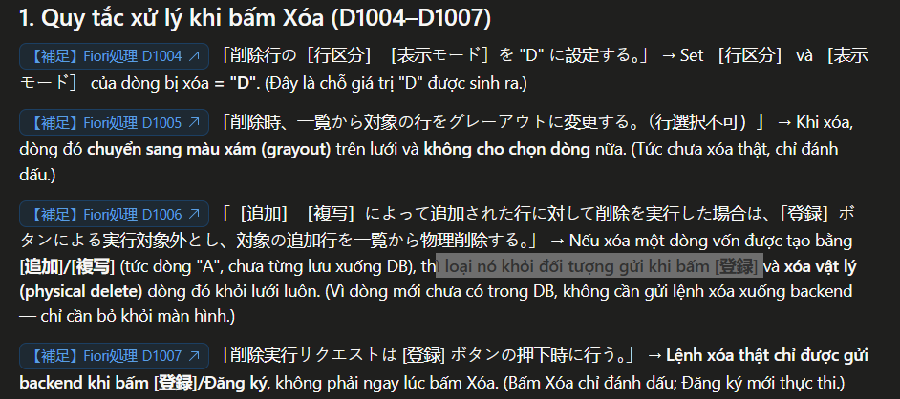
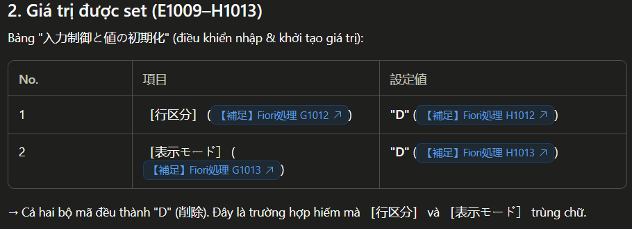
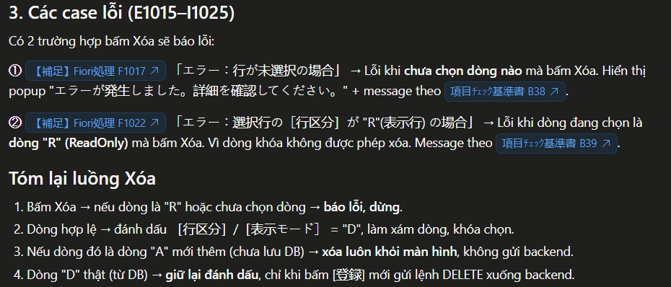
 |  | 任意の行を削除する。
 |  | ※ 対象項目に関する情報は「画面項目定義書」シートを確認してください。

 | [削除]ボタンを押下した際の処理

 |  | 削除行の［行区分］［表示モード］を "D" に設定する。
 |  | 削除時、一覧から対象の行をグレーアウトに変更する。（行選択不可）
 |  | ［追加］［複写］によって追加された行に対して削除を実行した場合は、［登録］ボタンによる実行対象外とし、対象の追加行を一覧から物理削除する。
 |  | 削除実行リクエストは [登録] ボタンの押下時に行う。

 |  | ・ | 入力制御と値の初期化

 |  |  |  | 項目 |  | 設定値
 |  |  |  | 1 | 行区分 | "D"
 |  |  |  | 2 | 表示モード | "D"

 |  | ・ | エラーケース

 |  |  | 1 | エラー：行が未選択の場合
 |  |  |  |  | Popup Message： |  | "エラーが発生しました。詳細を確認してください。"
 |  |  |  |  | Message Popover(画面左下部)： |  | 項目ﾁｪｯｸ基準書 No.17 - エラーメッセージ
 |  |  |  |  | Value State Text： |  | なし

 |  |  | 1 | エラー：選択行の［行区分］が "R"(表示行) の場合
 |  |  |  |  | Popup Message： |  | "エラーが発生しました。詳細を確認してください。"
 |  |  |  |  | Message Popover(画面左下部)： |  | 項目ﾁｪｯｸ基準書 No.18 - エラーメッセージ
 |  |  |  |  | Value State Text： |  | なし

EXCEL取込

 | ※ 対象処理フローNo：3. 「EXCEL取込」ボタン押下時の処理
 | ※ 対象処理フローNo：8. 「取込フォーマットダウンロード」ボタン押下時の処理

 | ［EXCEL取込］ボタンによって選択したファイル内の入力内容に基づき、一覧出力部に表示する明細データを取得する。
 | Backend へのリクエスト処理は［検索］処理の流用が可能。ただし、抽出後の処理は［検索］の場合と異なることに注意。

 | 取込フォーマットダウンロード

 |  | [取込フォーマットダウンロード]ボタンを押下した際の処理を記載

 |  | Excelファイルを実行ユーザのローカルPCに出力する。
 |  | ファイル内容は、「取込フォーマット」シートの列名(1行目)のみ。

 |  | ファイル名は下記の形式とする。

 |  | {プログラムID}_Format_Import.xlsx
 |  | e.g. ZPSR0120_Format_Import.xlsx

 |  | ・ | データの記録

 |  |  | 画面に表示中の一覧表示部のデータ（検索結果）を記録する。
 |  |  | ただし、未登録の追加行（［追加］ボタン押下で追加行。オペレーション："I" )および削除行（オペレーション："D")は記録対象から除外する。

 |  | ・ | 入力補助

 |  |  | 編集する際に編集不可項目などを識別したり、コード入力を円滑に行うことができるよう
 |  |  | 入力補助として以下の内容をフォーマットに設定する

 |  |  | 1 | 編集不可項目のセル色の塗りつぶし

 |  |  |  | 検索結果内容に応じて、編集不可項目のセルをグレー（HEX - #D9D9D9）で塗りつぶす。

 |  |  |  |  |  |  | ［行区分］="N" |  | ［行区分］="R"
 |  |  |  | 項目 |  | 凡例 | 通常 | ［引落数量］ > 0 |  |  | ※ ［行区分］="R" は、PS047 ［変更不可活動フラグ］活性 と同等 |  |  |  | "R" tương đương với hoạt động PS047 [cờ hoạt động bất biến]
 |  |  |  | 0 | No |  | O | O | O
 |  |  |  | 1 | 機台NO |  | O | O | O
 |  |  |  | 2 | 組立かたまり |  | I | I | O
 |  |  |  | 3 | 要求NO |  | O | O | O
 |  |  |  | 4 | 組計状況 |  | O | O | O
 |  |  |  | 5 | 品目コード |  | O | O | O
 |  |  |  | 6 | プラント |  | O | O | O
 |  |  |  | 7 | 品目テキスト |  | O | O | O
 |  |  |  | 8 | 購買依頼タイプ | 有 | I | O | O
 |  |  |  | 9 | 数量 |  | I | I | O
 |  |  |  | 10 | 入力単位 |  | I | I | O
 |  |  |  | 11 | 所要数量 |  | O | O | O
 |  |  |  | 12 | 基本単位 |  | O | O | O
 |  |  |  | 13 | 引当数量 |  | O | O | O
 |  |  |  | 14 | 引落数量 |  | O | O | O
 |  |  |  | 15 | 所要日付 |  | I | I | O
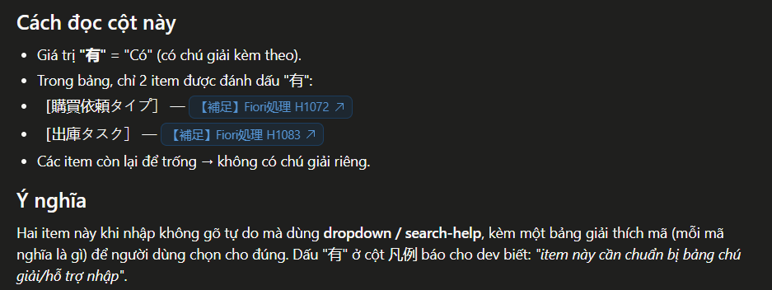
 |  |  |  | 16 | M |  | O | O | O
 |  |  |  | 17 | 保管場所 |  | I | I | O
 |  |  |  | 18 | BF |  | I | I | O
 |  |  |  | 19 | 出庫タスク | 有 | I | I | O
 |  |  |  | 20 | 出庫先 |  | I | I | O
 |  |  |  | 21 | 図番 |  | I | I | O
 |  |  |  | 22 | 実出庫NO |  | O | O | O
 |  |  |  | 23 | 出庫指示状況 |  | O | O | O
 |  |  |  | 24 | 出庫完了フラグ |  | O | O | O
 |  |  |  | 25 | ポジション |  | O | O | O
 |  |  |  | 26 | PL |  | O | O | O
 |  |  |  | 27 | 親品番 |  | O | O | O
 |  |  |  | 28 | 補助品番 |  | O | O | O
 |  |  |  | 29 | 処理NO |  | O | O | O
 |  |  |  | 30 | 入出庫予定番号 |  | O | O | O
 |  |  |  | 31 | 入出庫予定明細番号 |  | O | O | O
 |  |  |  | 32 | BOM明細番号 |  | O | O | O
 |  |  |  | 33 | (レコードタイプ) |  | O | O | O |  | ※ 隠し項目につき項目名を括弧付き表記。編集不可
 |  |  |  | 34 | (指図番号) |  | O | O | O |  | ※ 隠し項目につき項目名を括弧付き表記。編集不可
 |  |  |  | 35 | (活動番号) |  | O | O | O |  | ※ 隠し項目につき項目名を括弧付き表記。編集不可
 |  |  |  | 36 | (行区分) |  | O | O | O |  | ※ 隠し項目につき項目名を括弧付き表記。編集不可 |  |  | Khổng được sửa
 |  |  |  | 37 | (購買依頼タイプ（変更前）) |  | O | O | O |  | ※ 隠し項目につき項目名を括弧付き表記。編集不可
 |  |  |  | 38 | (システムステータス) |  | O | O | O |  | ※ 隠し項目につき項目名を括弧付き表記。編集不可
 |  |  |  | 39 | (ユーザステータス) |  | O | O | O |  | ※ 隠し項目につき項目名を括弧付き表記。編集不可
 |  |  |  | 40 | (MRPエリア) |  | O | O | O |  | ※ 隠し項目につき項目名を括弧付き表記。編集不可

 |  |  | 2 | ［購買依頼タイプ］ヘッダにメモを追加

 |  |  |  | ［購買依頼タイプ］項目はコード入力となるため、取込フォーマットの［購買依頼タイプ］列ヘッダ部にメモを追加する。
 |  |  |  | メモのイメージは下図の通り。

凡例
3 : ネットワークのための入出庫予定
8 : WBS要素のための入出庫予定
 |  |  |  |  |  |  | 上部に「凡例」と記載
 |  |  |  |  |  |  | 1-2 (3) に記載の［購買依頼タイプ］の選択肢定義（抽出内容）に基づき、
 |  |  |  |  |  |  | 「コード：テキスト」の形式で選択肢を列挙する。

 |  |  |  |  |  |  | {コード} + " : " + {テキスト}

 |  |  | 3 | ［保管場所］ヘッダにメモを追加

 |  |  |  | ［保管場所］項目はコード入力となるため、取込フォーマットの［保管場所］列ヘッダ部にメモを追加する。
 |  |  |  | メモのイメージは下図の通り。

凡例
FB : 犬山FB倉庫
MR : 犬山平置倉庫
 |  |  |  |  |  |  | 上部に「凡例」と記載
 |  |  |  |  |  |  | 1-2 (3) に記載の［購買依頼タイプ］の選択肢定義（抽出内容）に基づき、
 |  |  |  |  |  |  | 「コード：テキスト」の形式で選択肢を列挙する。

 |  |  |  |  |  |  | {コード} + " : " + {テキスト}

 |  | ・ | 「凡例」シートの追加

 |  |  | 取込フォーマットファイルに、上述の凡例（メモ）と同じ内容を記述した「凡例」シートを追加する。

 |  |  | 出力イメージ： |  |  |  | 対象となる項目凡例：
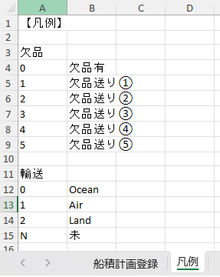
 |  |  |  |  |  |  | 購買依頼タイプ
 |  |  |  |  |  |  | 保管場所

 | EXCEL取込

 |  | [EXCEL取込]ボタンを押下した際の処理を記載

 |  | ファイル選択を表示して、選択した Excel形式（.xlsx）のファイル取り込みを行う。

 |  | ・ | ファイルダイアログ起動とファイル選択

 |  |  | ファイルダイアログを起動し、対象の取込フォーマットファイルを選択させる。
 |  |  | ファイル選択後、後続の処理を続行する。

 |  |  | 取込ファイルの制限：

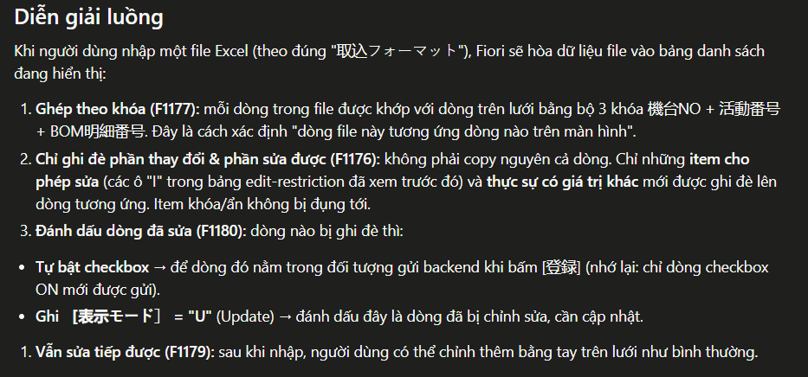
 |  |  |  | ① | 拡張子は「.xlsx」のみを許容する （MIME-TYPE = "application/vnd.openxmlformats-officedocument.spreadsheetml.sheet"）
 |  |  |  | ② | 指定されたフォーマットのみ取込を許容する（「取込フォーマット」シート参照）
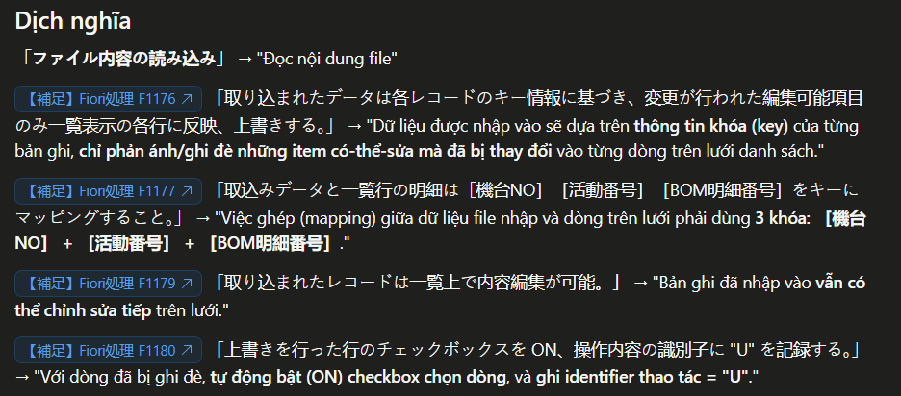
 |  |  | ファイル内容の読み込み：

 |  |  |  | 取り込まれたデータは各レコードのキー情報に基づき、変更が行われた編集可能項目のみ一覧表示の各行に反映、上書きする。
 |  |  |  | 取込みデータと一覧行の明細は［機台NO］［活動番号］［BOM明細番号］をキーにマッピングすること。

 |  |  |  | 取り込まれたレコードは一覧上で内容編集が可能。
 |  |  |  | 上書きを行った行のチェックボックスを ON、操作内容の識別子に "U" を記録する。

 |  | ・ | 取込ファイルのValidation

 |  |  | 選択したファイルが以下のいずれかに該当した場合、後続の処理を中断し、エラーメッセージを表示する。

 |  |  | 1 | 入力ファイル形式（拡張子）が .xlsx 形式でない場合
 |  |  | 2 | 有効レコードが 0 件（2行目のデータが空白）の場合
 |  |  |  |  | Popup Message： |  | "エラーが発生しました。詳細を確認してください。"
 |  |  |  |  | Message Popover(画面左下部)： |  | 項目ﾁｪｯｸ基準書 No.19 - エラーメッセージ
 |  |  |  |  | Value State Text： |  | なし

 |  | ・ | 一覧出力部の表示整形

 |  |  | ［検索］ボタン実行後の「一覧出力部の表示整形」と同様の判定、整形を行う。

 |  | ・ | 抽出結果のValidation

 |  |  | 抽出結果の各明細に対し 編集 / 登録時と同等の入力値 Validation を行う。
 |  |  | Validation エラーが発生した場合（Invalid）、ValueState の設定から Input のハイライト表示を行う。
 |  |  | 対象 Input に Focus した場合は Input の下部にエラーメッセージを表示する。

 |  |  | e.g.

 |  |  | 1 | 必須項目の値が未入力の場合
 |  |  |  |  | 対象項目： |  |  | ［組立かたまり］
 |  |  |  |  |  |  |  | ［数量］
 |  |  |  |  |  |  |  | ［入力単位］
 |  |  |  |  |  |  |  | ［所要日付］
 |  |  |  |  |  |  |  | ［出庫タスク］
 |  |  |  |  |  |  |  | ［出庫先］
 |  |  |  |  |  |  |  | ［図番］
 |  |  |  |  | Popup Message： |  |  | なし
 |  |  |  |  | Message Popover(画面左下部)： |  |  | 項目ﾁｪｯｸ基準書 No.53 - エラーメッセージ
 |  |  |  |  | Value State Text： |  |  | 項目ﾁｪｯｸ基準書 No.53 - エラーメッセージ

 |  |  | 2 | テキスト項目に対する入力値の字数 > {各項目の入力可能文字数上限}の場合
 |  |  |  |  |  |  |  |  | 入力可能文字数
 |  |  |  |  | 対象項目： |  |  | ［組立かたまり］ | 10
 |  |  |  |  |  |  |  | ［出庫先］ | 5
 |  |  |  |  |  |  |  | ［図番］ | 11
 |  |  |  |  | Popup Message： |  |  | なし
 |  |  |  |  | Message Popover(画面左下部)： |  |  | 項目ﾁｪｯｸ基準書 No.51 - エラーメッセージ
 |  |  |  |  | Value State Text： |  |  | 項目ﾁｪｯｸ基準書 No.51 - エラーメッセージ

 |  |  | 2 | 数値/数量項目に対する入力値の桁数 > {各項目の入力可能桁数上限}の場合
 |  |  |  |  |  |  |  |  | 入力可能上限
 |  |  |  |  | 対象項目： |  |  | ［数量］ | 9999999999
 |  |  |  |  | Popup Message： |  |  | なし
 |  |  |  |  | Message Popover(画面左下部)： |  |  | 項目ﾁｪｯｸ基準書 No.52 - エラーメッセージ
 |  |  |  |  | Value State Text： |  |  | 項目ﾁｪｯｸ基準書 No.52 - エラーメッセージ

 |  |  | 3 | 不正な数値（=数値型でない値）が入力された場合

 |  |  |  |  | 対象項目： |  |  | ［数量］
 |  |  |  |  | Popup Message： |  |  | なし
 |  |  |  |  | Message Popover(画面左下部)： |  |  | 項目ﾁｪｯｸ基準書 No.49 - エラーメッセージ
 |  |  |  |  | Value State Text： |  |  | 項目ﾁｪｯｸ基準書 No.49 - エラーメッセージ

 |  |  | 4 | 入力値が 検索ヘルプ or プルダウンの選択肢に存在しない場合

 |  |  |  |  | 対象項目： |  |  | ［購買依頼タイプ］
 |  |  |  |  |  |  |  | ［入力単位］
 |  |  |  |  |  |  |  | ［保管場所］
 |  |  |  |  |  |  |  | ［出庫タスク］
 |  |  |  |  | Popup Message： |  |  | なし
 |  |  |  |  | Message Popover(画面左下部)： |  |  | ［購買依頼タイプ］ | 項目ﾁｪｯｸ基準書 No.42 - エラーメッセージ
 |  |  |  |  |  |  |  | ［入力単位］ | 項目ﾁｪｯｸ基準書 No.43 - エラーメッセージ
 |  |  |  |  |  |  |  | ［保管場所］ | 項目ﾁｪｯｸ基準書 No.44 - エラーメッセージ
 |  |  |  |  |  |  |  | ［出庫タスク］ | 項目ﾁｪｯｸ基準書 No.45 - エラーメッセージ
 |  |  |  |  | Value State Text： |  |  | ［購買依頼タイプ］ | 項目ﾁｪｯｸ基準書 No.42 - エラーメッセージ
 |  |  |  |  |  |  |  | ［入力単位］ | 項目ﾁｪｯｸ基準書 No.43 - エラーメッセージ
 |  |  |  |  |  |  |  | ［保管場所］ | 項目ﾁｪｯｸ基準書 No.44 - エラーメッセージ
 |  |  |  |  |  |  |  | ［出庫タスク］ | 項目ﾁｪｯｸ基準書 No.45 - エラーメッセージ

 |  |  | 5 | 不正な日付が入力された場合（e.g. 2025/13/32 , 20AA/XX/:!）

 |  |  |  |  | 対象項目： |  |  | ［所要日付］
 |  |  |  |  | Popup Message： |  |  | なし
 |  |  |  |  | Message Popover(画面左下部)： |  |  | 項目ﾁｪｯｸ基準書 No.48 - エラーメッセージ
 |  |  |  |  | Value State Text： |  |  | 項目ﾁｪｯｸ基準書 No.48 - エラーメッセージ

 |  |  | 6 | 不正なフラグ値（"", "X" 以外）が入力された場合

 |  |  |  |  | 対象項目： |  |  | ［BF］
 |  |  |  |  | Popup Message： |  |  | なし
 |  |  |  |  | Message Popover(画面左下部)： |  |  | 項目ﾁｪｯｸ基準書 No.50 - エラーメッセージ
 |  |  |  |  | Value State Text： |  |  | 項目ﾁｪｯｸ基準書 No.50 - エラーメッセージ

登録
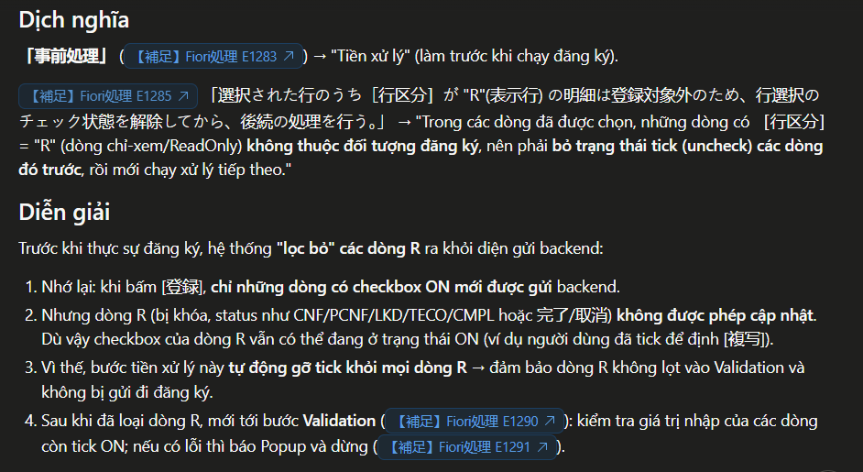
 | ※ 対象処理フローNo：9. 「登録」ボタン押下時の処理

 | 登録

 |  | [登録]ボタンを押下した際の処理を記載

 |  | ・ | 事前処理

 |  |  | 選択された行のうち［行区分］が "R"(表示行) の明細は登録対象外のため、行選択のチェック状態を解除してから、後続の処理を行う。

 |  | ・ | Validation

 |  |  | ［登録］ボタン押下時に、行選択チェックボックスONの行に対し、入力値のValidation を行う。
 |  |  | すべての対象行の Validation チェック後、エラーを検知した場合は、Popup Message でエラーの発生を通知して後続の処理を中断する。

 |  |  |  | Popup Message： |  | "エラーが発生しました。詳細を確認してください。"

 |  |  | e.g.

 |  |  | 更に、すべてのエラー内容を Message Popover(画面左下部) に表示し、
 |  |  | 対象の Input をハイライト表示（ValueState error）し、Focus した場合は Input の下部にエラーメッセージを表示する。※ 編集でのValidation と同様の挙動。
 |  |  | Message Popover には以下の定義に基づき「【補足】Fiori登録時エラー表示仕様」に記載のとおりにエラー対象No, 項目名を必要に応じて併記すること。

 |  |  | e.g.

 |  |  | 1 | 行選択チェックボックスのチェック数が 0 件の場合
 |  |  |  |  | 対象項目： |  |  | なし
 |  |  |  |  | Message Popover(画面左下部)： |  |  | 項目ﾁｪｯｸ基準書 No.20 - エラーメッセージ
 |  |  |  |  | 登録時エラー表示仕様：
 |  |  |  |  | Value State Text： |  |  | なし

 |  |  | 2 | 必須項目の値が未入力の場合
 |  |  |  |  | 対象項目： |  |  | ［機台NO］ |  |  |  | ※ 「編集」モード では判定除外
 |  |  |  |  |  |  |  | ［組立かたまり］
 |  |  |  |  |  |  |  | ［品目コード］ |  |  |  | ※ 「編集」モード では判定除外
 |  |  |  |  |  |  |  | ［プラント］ |  |  |  | ※ 「編集」モード では判定除外
 |  |  |  |  |  |  |  | ［購買依頼タイプ］ |  |  |  | ※ 「編集」モード では判定除外
 |  |  |  |  |  |  |  | ［数量］
 |  |  |  |  |  |  |  | ［入力単位］
 |  |  |  |  |  |  |  | ［所要日付］
 |  |  |  |  |  |  |  | ［出庫タスク］
 |  |  |  |  |  |  |  | ［出庫先］
 |  |  |  |  |  |  |  | ［図番］
 |  |  |  |  |  |  |  | ［ポジション］ |  |  |  | ※ 「編集」モード では判定除外
 |  |  |  |  |  |  |  | ［PL］ |  |  |  | ※ 「編集」モード では判定除外
 |  |  |  |  |  |  |  | ［親品番］ |  |  |  | ※ 「編集」モード では判定除外
 |  |  |  |  |  |  |  | ［補助品番］ |  |  |  | ※ 「編集」モード では判定除外
 |  |  |  |  | Popup Message： |  |  | なし
 |  |  |  |  | Message Popover(画面左下部)： |  |  | 項目ﾁｪｯｸ基準書 No.53 - エラーメッセージ
 |  |  |  |  | Value State Text： |  |  | 項目ﾁｪｯｸ基準書 No.53 - エラーメッセージ

 |  |  | 2 | テキスト項目に対する入力値の字数 > {各項目の入力可能文字数上限}の場合
 |  |  |  |  |  |  |  |  | 入力可能文字数
 |  |  |  |  | 対象項目： |  |  | ［組立かたまり］ | 10
 |  |  |  |  |  |  |  | ［出庫先］ | 5
 |  |  |  |  |  |  |  | ［図番］ | 11
 |  |  |  |  |  |  |  | ［機台NO］ | 13 |  |  | ※ 「編集」モード では判定除外
 |  |  |  |  |  |  |  | ［品目コード］ | 18 |  |  | ※ 「編集」モード では判定除外
 |  |  |  |  |  |  |  | ［ポジション］ | 20 |  |  | ※ 「編集」モード では判定除外
 |  |  |  |  |  |  |  | ［PL］ | 11 |  |  | ※ 「編集」モード では判定除外
 |  |  |  |  |  |  |  | ［親品番］ | 11 |  |  | ※ 「編集」モード では判定除外
 |  |  |  |  |  |  |  | ［補助品番］ | 11 |  |  | ※ 「編集」モード では判定除外
 |  |  |  |  | Message Popover(画面左下部)： |  |  | 項目ﾁｪｯｸ基準書 No.51 - エラーメッセージ
 |  |  |  |  | Value State Text： |  |  | 項目ﾁｪｯｸ基準書 No.51 - エラーメッセージ

 |  |  | 2 | 数値/数量項目に対する入力値の桁数 > {各項目の入力可能桁数上限}の場合
 |  |  |  |  |  |  |  |  | 入力可能上限
 |  |  |  |  | 対象項目： |  |  | ［数量］ | 9999999999
 |  |  |  |  | Message Popover(画面左下部)： |  |  | 項目ﾁｪｯｸ基準書 No.52 - エラーメッセージ
 |  |  |  |  | Value State Text： |  |  | 項目ﾁｪｯｸ基準書 No.52 - エラーメッセージ

 |  |  | 3 | 不正な数値（=数値型でない値）が入力された場合

 |  |  |  |  | 対象項目： |  |  | ［数量］
 |  |  |  |  | Message Popover(画面左下部)： |  |  | 項目ﾁｪｯｸ基準書 No.49 - エラーメッセージ
 |  |  |  |  | Value State Text： |  |  | 項目ﾁｪｯｸ基準書 No.49 - エラーメッセージ

 |  |  | 4 | 入力値が 検索ヘルプ or プルダウンの選択肢に存在しない場合

 |  |  |  |  | 対象項目： |  |  | ［購買依頼タイプ］
 |  |  |  |  |  |  |  | ［入力単位］
 |  |  |  |  |  |  |  | ［保管場所］
 |  |  |  |  |  |  |  | ［出庫タスク］
 |  |  |  |  |  |  |  | ［プラント］ |  |  |  | ※ 「編集」モード では判定除外
 |  |  |  |  | Message Popover(画面左下部)： |  |  | ［購買依頼タイプ］ | 項目ﾁｪｯｸ基準書 No.42 - エラーメッセージ
 |  |  |  |  |  |  |  | ［入力単位］ | 項目ﾁｪｯｸ基準書 No.43 - エラーメッセージ
 |  |  |  |  |  |  |  | ［保管場所］ | 項目ﾁｪｯｸ基準書 No.44 - エラーメッセージ
 |  |  |  |  |  |  |  | ［出庫タスク］ | 項目ﾁｪｯｸ基準書 No.45 - エラーメッセージ
 |  |  |  |  |  |  |  | ［プラント］ | 項目ﾁｪｯｸ基準書 No.40 - エラーメッセージ |  |  | ※ 「編集」モード では表示対象外
 |  |  |  |  | Value State Text： |  |  | ［購買依頼タイプ］ | 項目ﾁｪｯｸ基準書 No.42 - エラーメッセージ
 |  |  |  |  |  |  |  | ［入力単位］ | 項目ﾁｪｯｸ基準書 No.43 - エラーメッセージ
 |  |  |  |  |  |  |  | ［保管場所］ | 項目ﾁｪｯｸ基準書 No.44 - エラーメッセージ
 |  |  |  |  |  |  |  | ［出庫タスク］ | 項目ﾁｪｯｸ基準書 No.45 - エラーメッセージ
 |  |  |  |  |  |  |  | ［プラント］ | 項目ﾁｪｯｸ基準書 No.40 - エラーメッセージ |  |  | ※ 「編集」モード では表示対象外

 |  |  | 5 | 不正な日付が入力された場合（e.g. 2025/13/32 , 20AA/XX/:!）

 |  |  |  |  | 対象項目： |  |  | ［所要日付］
 |  |  |  |  | Message Popover(画面左下部)： |  |  | 項目ﾁｪｯｸ基準書 No.48 - エラーメッセージ
 |  |  |  |  | Value State Text： |  |  | 項目ﾁｪｯｸ基準書 No.48 - エラーメッセージ

 |  |  | 6 | 不正なフラグ値（"", "X" 以外）が入力された場合

 |  |  |  |  | 対象項目： |  |  | ［BF］
 |  |  |  |  | Message Popover(画面左下部)： |  |  | 項目ﾁｪｯｸ基準書 No.50 - エラーメッセージ
 |  |  |  |  | Value State Text： |  |  | 項目ﾁｪｯｸ基準書 No.50 - エラーメッセージ

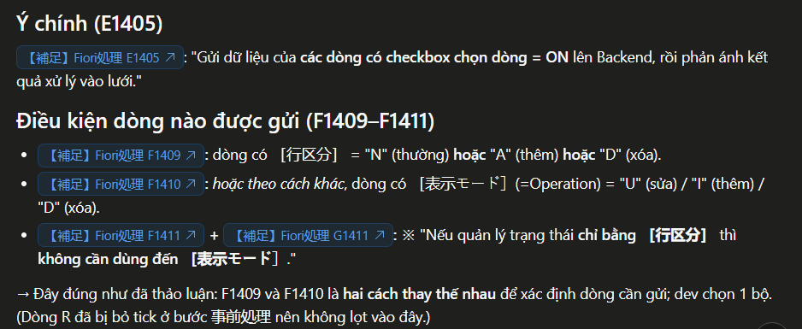
 |  | ・ | 登録の実行と結果取得

 |  |  | 行選択チェックボックスONの明細行のデータをBackend に送信し、処理結果を一覧に反映する。

 |  |  | 送信内容：
 |  |  |  | ［行区分］が "N" (通常) または(or) "A" (追加) または(or) "D" (削除) の明細行
 |  |  |  | あるいは、表示モード(=Operation) が "U" (変更) または(or) "I" (行追加) または(or) "D" (削除) の明細行
 |  |  |  | ※ | ［行区分］のみで状態管理を行う場合、表示モードの取り扱いは不要

 |  |  |  | 項目 |  | 補足
 |  |  |  | 1 | No | 一覧出力部の表示値
 |  |  |  | 2 | 機台NO | 一覧出力部の表示値
 |  |  |  | 3 | 組立かたまり | 一覧出力部の表示値 / 入力値
 |  |  |  | 4 | 要求NO | 一覧出力部の表示値
 |  |  |  | 5 | 組計状況 | 一覧出力部の表示値
 |  |  |  | 6 | 品目コード | 一覧出力部の表示値
 |  |  |  | 7 | プラント | 一覧出力部の表示値
 |  |  |  | 8 | 品目テキスト | 一覧出力部の表示値
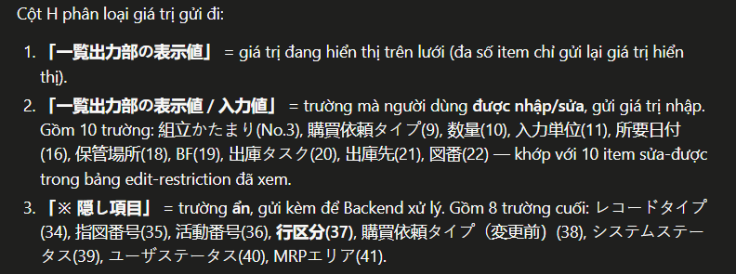
 |  |  |  | 9 | 購買依頼タイプ | 一覧出力部の表示値 / 入力値
 |  |  |  | 10 | 数量 | 一覧出力部の表示値 / 入力値
 |  |  |  | 11 | 入力単位 | 一覧出力部の表示値 / 入力値
 |  |  |  | 12 | 所要数量 | 一覧出力部の表示値
 |  |  |  | 13 | 基本単位 | 一覧出力部の表示値
 |  |  |  | 14 | 引当数量 | 一覧出力部の表示値
 |  |  |  | 15 | 引落数量 | 一覧出力部の表示値
 |  |  |  | 16 | 所要日付 | 一覧出力部の表示値 / 入力値
 |  |  |  | 17 | M | 一覧出力部の表示値
 |  |  |  | 18 | 保管場所 | 一覧出力部の表示値
 |  |  |  | 19 | BF | 一覧出力部の表示値 / 入力値
 |  |  |  | 20 | 出庫タスク | 一覧出力部の表示値 / 入力値
 |  |  |  | 21 | 出庫先 | 一覧出力部の表示値 / 入力値
 |  |  |  | 22 | 図番 | 一覧出力部の表示値 / 入力値
 |  |  |  | 23 | 実出庫NO | 一覧出力部の表示値
 |  |  |  | 24 | 出庫指示状況 | 一覧出力部の表示値
 |  |  |  | 25 | 出庫完了フラグ | 一覧出力部の表示値
 |  |  |  | 26 | ポジション | 一覧出力部の表示値
 |  |  |  | 27 | PL | 一覧出力部の表示値
 |  |  |  | 28 | 親品番 | 一覧出力部の表示値
 |  |  |  | 29 | 補助品番 | 一覧出力部の表示値
 |  |  |  | 30 | 処理NO | 一覧出力部の表示値
 |  |  |  | 31 | 入出庫予定番号 | 一覧出力部の表示値
 |  |  |  | 32 | 入出庫予定明細番号 | 一覧出力部の表示値
 |  |  |  | 33 | BOM明細番号 | 一覧出力部の表示値
 |  |  |  | 34 | レコードタイプ | ※ 隠し項目
 |  |  |  | 35 | 指図番号 | ※ 隠し項目
 |  |  |  | 36 | 活動番号 | ※ 隠し項目
 |  |  |  | 37 | 行区分 | ※ 隠し項目
 |  |  |  | 38 | 購買依頼タイプ（変更前） | ※ 隠し項目
 |  |  |  | 39 | システムステータス | ※ 隠し項目
 |  |  |  | 40 | ユーザステータス | ※ 隠し項目
 |  |  |  | 41 | MRPエリア | ※ 隠し項目

 |  |  | 返却値：
 |  |  |  | ① | 処理結果メッセージ

 |  |  |  |  | 登録処理後に 表示する処理結果メッセージを取得

 |  | ・ | 処理結果の表示整形

 |  |  | 登録後の返却値の内容に応じて、メッセージの表示、一覧出力部内容の更新を行う。

 |  |  | 1 | 処理結果メッセージの表示

 |  |  |  | 返却値の 処理結果メッセージ（①）を表示する

 |  |  |  | Message Popover(画面左下部)： |  |  | 処理結果メッセージ
 |  |  |  |  |  |  | ※ 項目ﾁｪｯｸ基準書 No.XX - ERROR メッセージ が返却される想定
 |  |  |  | Value State Text： |  |  | なし

 |  |  | 2 | 一覧出力部の更新

 |  |  |  | 正常終了した場合のみ、再検索による一覧のリフレッシュを実行する。

 |  |  | 3 | Popup Message の表示

 |  |  |  | 上記 1. 結果から Popup Message を表示して処理結果を通知する。

 |  |  |  | ① | 返却値からエラーを検知した場合

 |  |  |  |  | Popup Message： |  | "エラーが発生しました。詳細を確認してください。"

 |  |  |  |  | e.g.

 |  |  |  | ① | 正常終了した場合

 |  |  |  |  | Popup Message： |  | "正常終了しました。"

 |  |  |  |  | e.g.

【補足】入力補助
第一画面(一覧) |  |  |  |  | 適用する入力補助（検索ヘルプなど）
検索条件部 |  |  | 一覧出力部

 |  |  |  |  |  | 関連情報の参照、複数選択、条件指定が可能な Value Help ダイアログを設定 |  |  |  |  | #SalesOrder-manage （F1873）の ［受注先］ と同様の仕様

 |  |  |  |  |  | Sample: Value Help Dialog with input suggestions
 |  |  |  |  |  |  | https://sapui5.hana.ondemand.com/#/entity/sap.ui.comp.valuehelpdialog.ValueHelpDialog/sample/sap.ui.comp.sample.valuehelpdialog.recommended

 |  |  |  |  |  | Example: Image

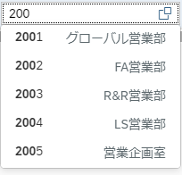
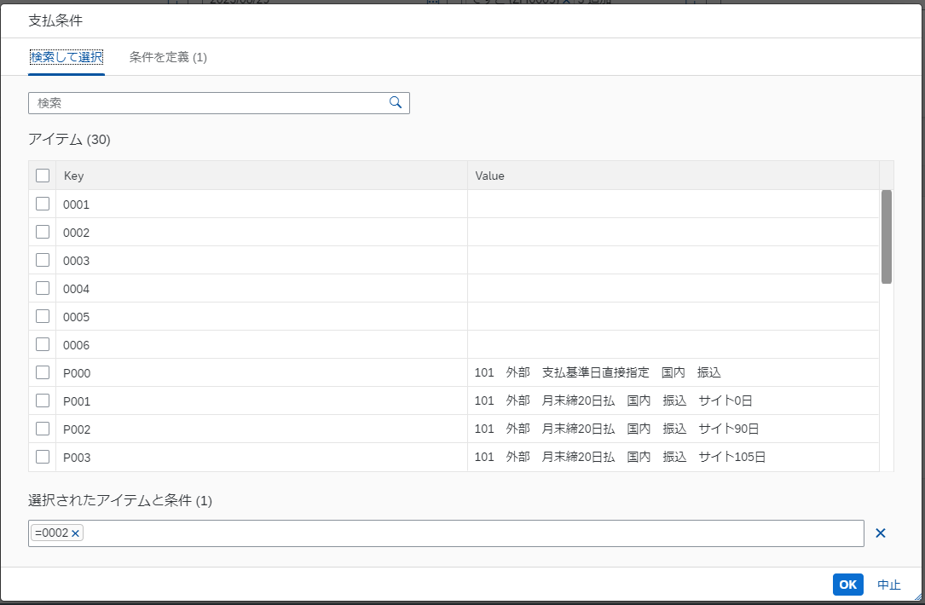
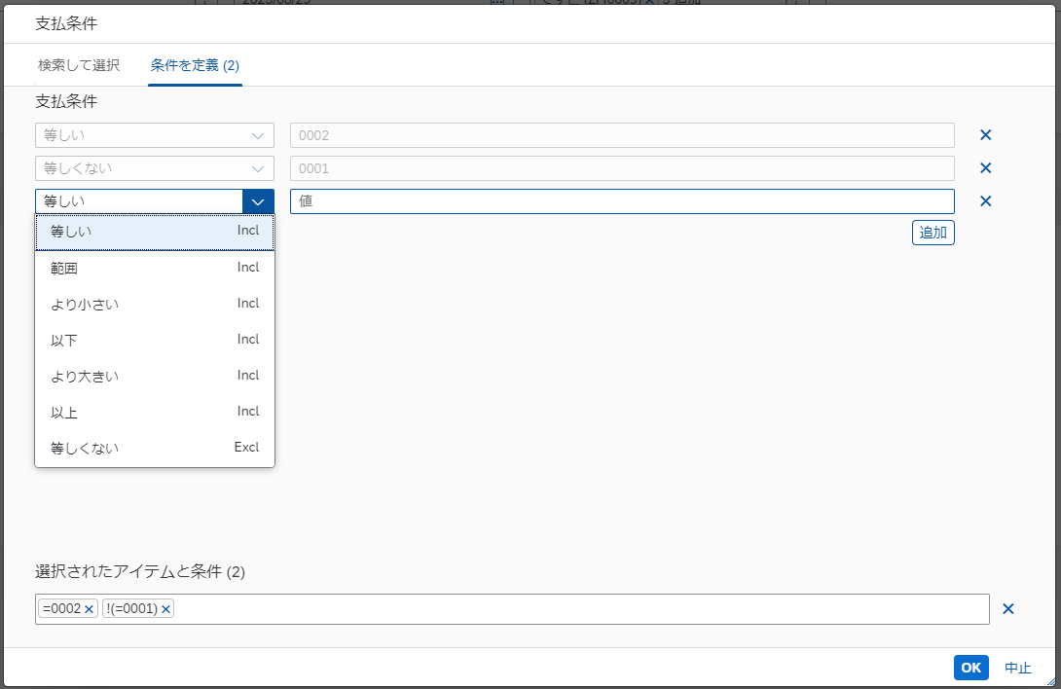

 |  |  |  |  |  |  | 入力候補から選択（Suggestion）
 |  |  |  |  |  |  | 選択肢をバックエンドから抽出
 |  |  |  |  |  |  |  | ValueHelp による検索 |  | 対象の項目全てにValueHelp による条件定義を追加する
 |  |  |  |  |  |  |  | 複数の選択を許容する。
 |  |  |  |  |  |  |  | Fragment 内の検索ボックスは
 |  |  |  |  |  |  |  | 一覧のすべての列を検索対象とする（部分一致検索）

 |  |  |  |  |  | 関連情報の参照、複数選択が可能な Value Help ダイアログを設定

 |  |  |  |  |  | Sample: Value Help Dialog with input suggestions
 |  |  |  |  |  |  | https://sapui5.hana.ondemand.com/#/entity/sap.ui.comp.valuehelpdialog.ValueHelpDialog/sample/sap.ui.comp.sample.valuehelpdialog.recommended

 |  |  |  |  |  | Example: Image

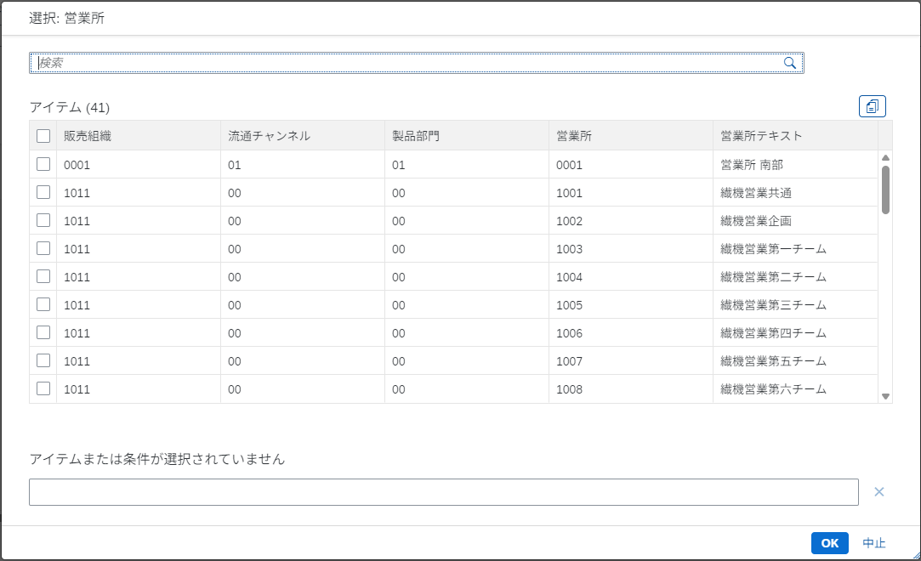
 |  |  |  |  |  |  |  |  |  |  | 複数の選択を許容する。
 |  |  |  |  |  |  |  |  |  |  | 条件指定タブは非表示
 |  |  |  |  |  |  |  |  |  |  | Fragment 内の検索ボックスは
 |  |  |  |  |  |  |  |  |  |  | 一覧のすべての列を検索対象とする（部分一致検索）

 |  |  |  |  |  |  | 入力候補から選択（Suggestion）
 |  |  |  |  |  |  | 選択肢をバックエンドから抽出

 |  |  |  |  |  |  |  | ValueHelp による検索

 |  |  |  |  |  | 条件指定 Value Help Dialog を設定

 |  |  |  |  |  | Sample: Value Help Dialog with a conditions tab only
 |  |  |  |  |  |  | https://sapui5.hana.ondemand.com/#/entity/sap.ui.comp.valuehelpdialog.ValueHelpDialog/sample/sap.ui.comp.sample.valuehelpdialog.conditionsOnly

 |  |  |  |  |  | Example: Image

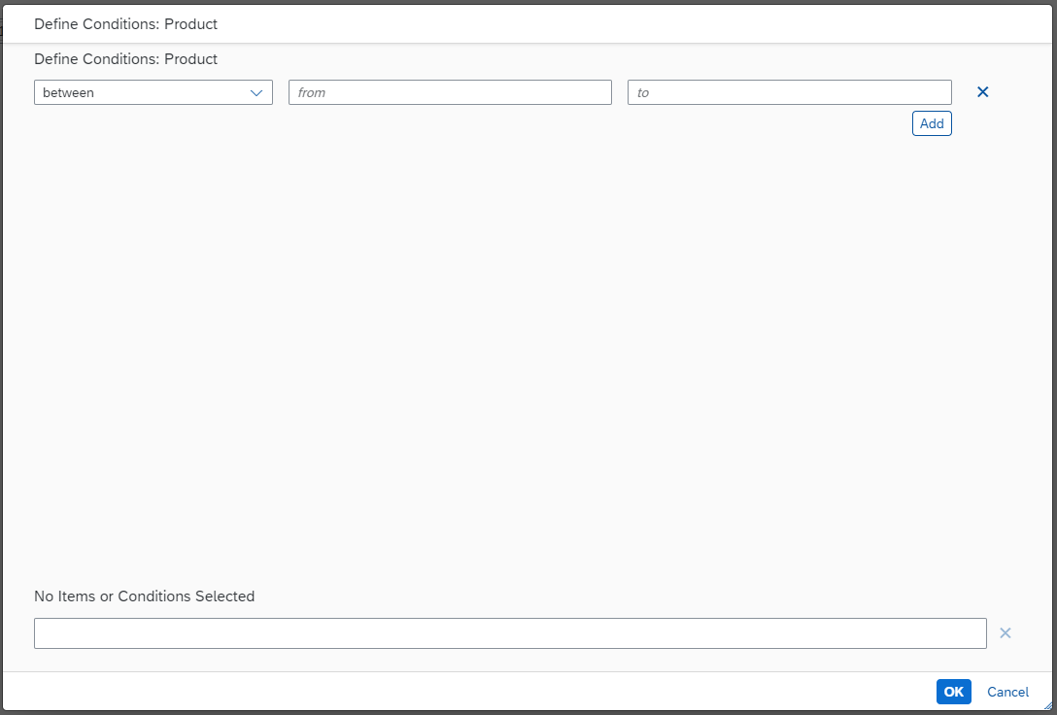
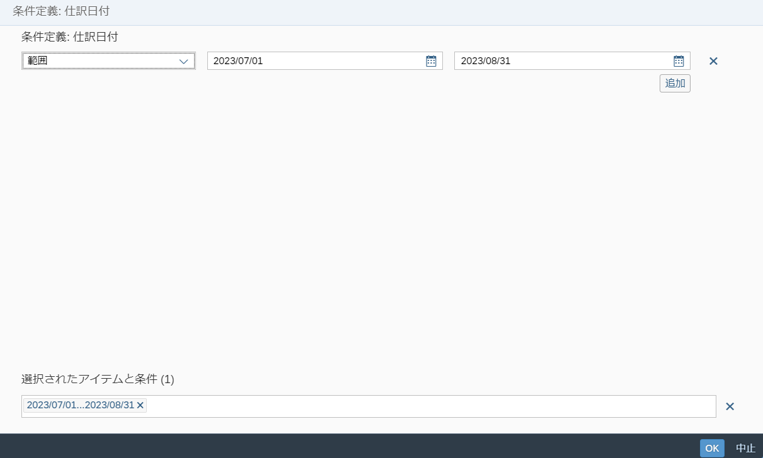
 |  |  |  |  |  |  |  |  | ValueHelp Dialog で条件定義を表示する
 |  |  |  |  |  |  |  |  | ※金額項目のValue Help Dialog 内 INPUT は数値のみ入力を許容する。
 |  |  |  |  |  |  |  |  | ※ 日付項目のValue Help Dialog 内 INPUT には 日付を適切に入力するため DatePicker を設定する
 |  |  |  |  |  |  |  |  | Simple DatePicker
 |  |  |  |  |  |  |  |  | https://sapui5.hana.ondemand.com/#/entity/sap.m.DatePicker/sample/sap.m.sample.DatePicker

 |  |  |  |  |  | 単一選択の Value Help ダイアログを設定

 |  |  |  |  |  | Sample: Value Help Dialog with input suggestions
 |  |  |  |  |  |  | https://sapui5.hana.ondemand.com/#/entity/sap.ui.comp.valuehelpdialog.ValueHelpDialog/sample/sap.ui.comp.sample.valuehelpdialog.recommended

 |  |  |  |  |  | Example: Image

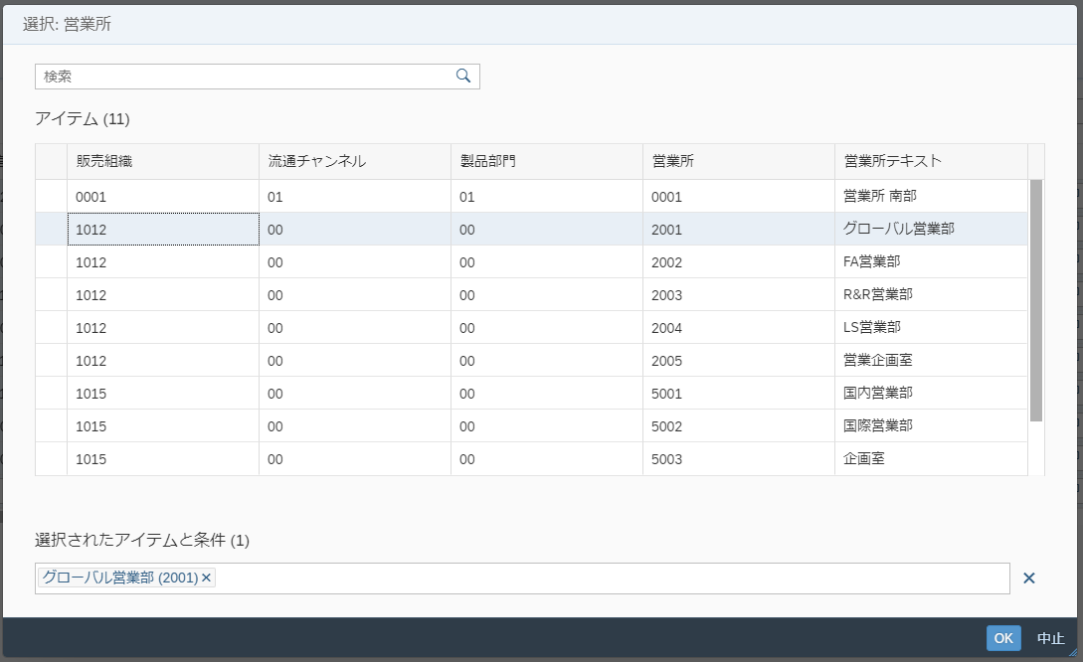
 |  |  |  |  |  |  |  |  |  |  | 単一の選択を許容する。
 |  |  |  |  |  |  |  |  |  |  | 条件指定タブは非表示
 |  |  |  |  |  |  |  |  |  |  | Fragment 内の検索ボックスは
 |  |  |  |  |  |  |  |  |  |  | 一覧のすべての列を検索対象とする（部分一致検索）

 |  |  |  |  |  |  | 入力候補から選択（Suggestion）
 |  |  |  |  |  |  | 選択肢をバックエンドから抽出

 |  |  |  |  |  |  |  | ValueHelp による検索

 |  |  |  |  |  | マルチインプットのValueHelp

 |  |  |  |  |  | Sample: MultiInput with Value Help
 |  |  |  |  |  |  | https://sapui5.hana.ondemand.com/#/entity/sap.m.MultiInput/sample/sap.m.sample.MultiInputValueHelp

 |  |  |  |  |  | Example: Image

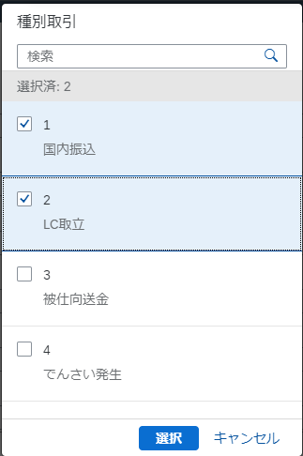

 |  |  |  |  |  |  | 入力候補から複数選択（Suggestion）
 |  |  |  |  |  |  | 選択肢はバックエンドから抽出

 |  |  |  |  |  |  |  |  | ValueHelp による検索
 |  |  |  |  |  |  |  |  | ※ Fragment 内で複数選択を可能とする

 |  |  |  | 出庫タスク |  | 単一選択のValueHelp

 |  |  |  |  |  | Example: Image
 |  |  |  | 入力単位

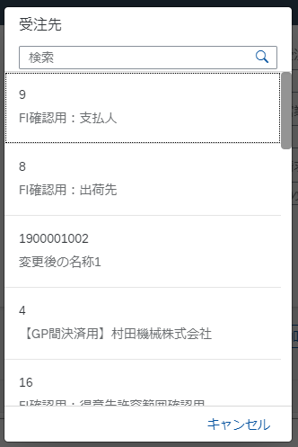

 |  |  |  |  |  |  | 入力候補から単一選択（Suggestion）
 |  |  |  |  |  |  | 選択肢はバックエンドから抽出

 |  |  |  |  |  |  |  |  | ValueHelp による検索

 | 組計状況 |  |  |  |  | 複数選択可能なマルチコンボボックス（プルダウン選択）を設定
 |  |  |  |  |  | 選択するコードとコードに対応するテキストを2カラムレイアウトで表示する。

 |  |  |  |  |  | Sample: MultiComboBox - Two columns layout
 |  |  |  |  |  |  | https://sapui5.hana.ondemand.com/#/entity/sap.m.MultiComboBox/sample/sap.m.sample.MultiComboBoxTwoColumnsLayout

 |  |  |  |  |  | 複数選択可能なマルチコンボボックス（プルダウン選択）を設定
 |  |  |  |  |  | 選択するテキストを1カラムレイアウトで表示する。

 |  |  |  |  |  | Sample: MultiComboBox - Filtering and Suggestions
 |  |  |  |  |  |  | https://sapui5.hana.ondemand.com/#/entity/sap.m.MultiComboBox/sample/sap.m.sample.MultiComboBoxDefaultFiltering

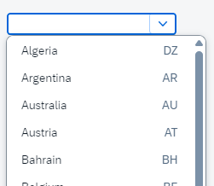
 | プラント |  |  | プラント |  | 単一選択のプルダウン（ComboBox）を設定
 |  |  |  |  |  | 選択するコードとコードに対応するテキストを2カラムレイアウトで表示する。
 |  |  |  |  |  | ※
 | 保管場所 |  |  | 保管場所
 |  |  |  |  |  | Sample: Combo box - Two columns layout
 |  |  |  |  |  |  | https://sapui5.hana.ondemand.com/#/entity/sap.m.ComboBox/sample/sap.m.sample.ComboBox2Columns
 | 購買依頼タイプ |  |  | 購買依頼タイプ

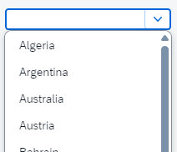
 |  |  |  |  |  | 単一選択のプルダウン（ComboBox）を設定

 |  |  |  |  |  | Sample: Combo box
 |  |  |  |  |  |  | https://sapui5.hana.ondemand.com/#/entity/sap.m.ComboBox/sample/sap.m.sample.ComboBox

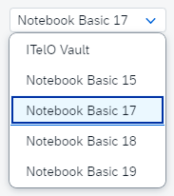
 | 出庫指示状況 |  |  |  |  | 単一選択のプルダウン（Select）を設定

 |  |  |  |  |  | Sample: Combo box
 | 出庫完了フラグ |  |  |  |  |  | https://sapui5.hana.ondemand.com/#/entity/sap.m.Select/sample/sap.m.sample.Select
 |  |  |  |  |  |  |  |  |  |  |  | ｀

 | 所要日付 |  |  |  |  | 日付範囲指定

 |  |  |  |  |  | Sample: Date Range Selection
 |  |  |  |  |  |  | https://sapui5.hana.ondemand.com/#/entity/sap.m.DateRangeSelection/sample/sap.m.sample.DateRangeSelection

 |  |  |  |  |  | Example: Image
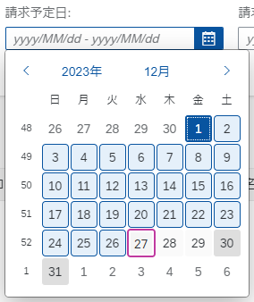

 |  |  |  | 所要日付 |  | 日付単一指定

 |  |  |  |  |  | Sample: Date Picker
 |  |  |  |  |  |  | https://sapui5.hana.ondemand.com/#/entity/sap.m.DatePicker/sample/sap.m.sample.DatePicker

 |  |  |  |  |  | Example: Image

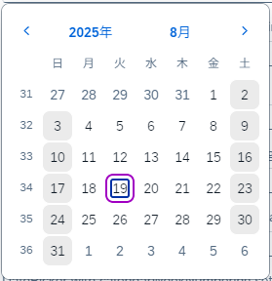

 |  |  |  |  |  | 年月単一指定

 |  |  |  |  |  | Sample: Date Picker
 |  |  |  |  |  |  | https://sapui5.hana.ondemand.com/#/entity/sap.m.DatePicker/sample/sap.m.sample.DatePicker

 |  |  |  |  |  | Example: Image
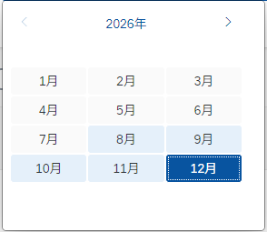

 |  |  |  |  |  | 複数指定可能なテキストINPUT（MultInput）
 |  |  |  |  |  | ※ Suggestion なし

 |  |  |  |  |  | Sample: Date Range Selection
 |  |  |  |  |  |  | https://sapui5.hana.ondemand.com/#/entity/sap.m.MultiInput/sample/sap.m.sample.MultiInput

 |  |  |  |  |  | From-To の 2 テキスト Input

 | 組立かたまり |  |  | 機台NO |  | テキスト入力

 | 出庫タスク |  |  | 組立かたまり

 | 要求NO |  |  | 品目コード

 | 品目コード |  |  | 数量

 | 図番 |  |  | 出庫先

 | 出庫先 |  |  | 図番

 | 実出庫NO |  |  | ポジション

 | PL |  |  | PL

 | 親品番 |  |  | 親品番

 | 処理NO |  |  | 処理NO

 | 機台NO |  |  |  |  | テキスト入力（あいまい検索 - 部分一致検索）

 |  |  |  |  |  | ラジオボタン

 |  |  |  |  |  | チェックボックス

使用記号

 | 入力項目

 | 入力不可項目

 | 入力項目（あいまい検索）

 | 検索ヘルプ

 | ドロップダウン

 | 日付項目（単一日付指定）

 | 日付期間項目(From-To日付指定)
 |  | -

 | 時刻項目（単一時刻指定）

 | 日付時刻項目（単一日付時刻指定）

 | チェックボックス

 | ラジオボタン

 | 必須入力
 | *

 | ボタン
ＸＸ

【補足】Fiori登録時エラー表示仕様
エラーメッセージ表示仕様

［登録］ボタン等の押下時の登録処理（バックエンドへの送信処理）または Message Popover でのエラー表示の際、
発生したエラーメッセージには以下の形式で ［No］と 対象項目 の名称（列名）を表記して Message Popover に表示する。

1 | 形式

 |  | {エラーメッセージ} (No : {No} 項目名 : {対象項目名称})

 | (1) | Message Popover
 |  | 従来のエラーメッセージの下段に［No］と対象項目の名称（列名）を併記する。
 |  | ※ エラーメッセージ内容から対象項目が明確である場合は［No］のみ記載する。

 |  | 例：Message Popover

 | (2) | ValueState
 |  | エラー対象となる項目が 入力可能（editable）の場合、①の表示と併せて対象 INPUT のハイライト表示を行う。
 |  | また対象の Input に Focus した際に INPUT 下部にエラーメッセージを表示する。

 |  | 例：ハイライト表示と Input メッセージ

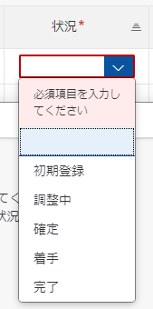

 | (3) | （参考）バックエンド側から返却されるエラーメッセージ

 | 登録処理時にバックエンド（ABAP）側で発生したエラーメッセージ出力についても同様の表示仕様となる。
 | ［登録］ボタン押下時の送信値に、［No］をFiori 側から予め送信する ことで対象項目名、No の情報を追加した状態でエラーメッセージが返却される。
 | Fiori 側は従来通り受領したエラーメッセージを Message Popover に表示する。

出荷予定日 は稼働日ではありません
出荷予定日 は稼働日ではありません
(No : 12 項目名 : 出荷予定日)
 |  |  | バックエンドから受領するエラーメッセージ

★【仕様書作成者向け】仕様書の書き方★
【仕様書作成者向け】仕様書の書き方

■書式
 | 書式は、下記の通りとする。
 | 文字のフォント |  | ＭＳゴシック 英数字は半角＆大文字とする。カナは、半角全角ともOKとする。
 | 記号文字 |  | 仕様書雛形の『画面》XXXXXやﾃｰﾌﾞﾙID》』の「》」は、雛形プログラムのコメントに合わせているが、「 ≫、＞、. 」 でも可とする。

■表紙
 | ヘッダーの各入力欄について
 | ｼｽﾃﾑ名 | 必須 | 作成するプログラムのシステム名
 | 処理名 | 必須 | プログラム（画面、バッチ、共通プロシージャ、ファンクション）の処理名
 | PGM-ID | 必須 | プログラムID
 | 言語 | 必須 | プログラム言語
 | ﾀｲﾌﾟ | 必須 | プログラムタイプ（画面タイプ）を選択
 | 同時修正PG |  | 同時に修正が必要なPGID
 | 備考 |  | 開発や維持面での注意点等、自由メモ欄
 | 物件NO/依頼NO | 必須 | 新規作成時の物件NOもしくは依頼NO
 | 管理者 | 必須 | システム管理者(物件の場合はＰＭ)
 | 仕様書作成者 | 必須 | 仕様書の作成者名
 | 作成日 | 必須 | 仕様書の作成日
 | 参考PG |  | 参考になるプログラムがある場合は、そのプログラムID

 | パラメータ入力欄について
 | ﾊﾟﾗﾒｰﾀ名 | 必須 | 【画面】 起動時に受取る引数がある場合に、その引数を記入する。 【バッチ】 PO_STATUS、PO_ERR_CODE、PI_IDJOBは必須。 パラメータを追加したい場合は4つ目以降に記入する。 【共通プロシージャ】 PO_STATUS、PO_ERRMSG、PI_USER、PI_PGPIDは必須。 パラメータを追加したい場合は、５つ目以降に記入する。 【共通ファンクション】 受取る引数がある場合に、その引数を記入する。
 | ﾃﾞｰﾀ型 | 必須 | NUMBER,VARCHAR2
 | 桁数 | 必須 | パラメータの最大桁数
 | I/O | 必須 | 受取る引数：I 渡す引数：O 受渡し引数：I/O
 | 説明 |  | 値の補足情報
 | DEFALUT |  | 初期値

■処理ﾌﾛｰ
 | 処理フローの書き方について、下記注意点を厳守する。
 | ・処理の流れは原則として、上から下へ、左から右へ。それに逆行する際には矢印を 使用する。
 | ・線が交差しないようにする。
 | ・分岐はむやみに多用せず、細かい処理は、箇条書きで処理説明に記述する。
 | ・YES／NOの分岐方向は、出来るだけ統一する。（横方向：Y縦方向：N）
 | ・ループ処理は、記号（ループの開始、終了）もしくは線と矢印を使用した表記のどちらでも良い。

■詳細条件定義書

 | 処理 |  | 表紙の機能欄に記入した処理名を記入する。
 | ﾃｰﾌﾞﾙID |  | 条件で使用するテーブルIDを記入する。 ・主テーブルは記号「*」をテーブルIDの前につける。 ・外部結合するテーブルは、記号「(+)」をテーブルIDの前につける。
 | 論理演算子、表示順等 |  | 論理演算子、表示順、集約キー、START WITH等を記入する。
 | 項目 |  | 条件の項目名（DB定義の項目名称）を記入する。
 |  |  | カラム名の記入は不要。 但し、似たカラム名が複数あり間違ってコーディングする恐れがある場合は記入しても良い。
 | 演算子 |  | 選択肢より選択
 | 値 |  | 条件値
 | 備考 |  | ・曖昧検索方法（前後曖昧、前方一致、後方一致）や条件指定がある場合に記入する。 ・条件式に関数をそのまま記述する表現はできるだけ避ける。 ＜例＞ SUBSTR、SUBSTRB:「画面》○○○(前5桁)」と記入する。 NVL :「NULLの場合は、'0'に置き換える。」と記入する。

■項目ﾁｪｯｸ基準書

 | 項目名 |  | チェックを行う項目名
 | ﾁｪｯｸ内容 |  | チェックの詳細条件
 | ｴﾗｰﾒｯｾｰｼﾞ |  | メッセージの内容
 | ﾘｿｰｽID |  | 指定するリソースIDがある場合に記入する。

■DB項目ｾｯﾄ基準書

 | 項目 |  | DB定義の項目名 追加処理の場合は全項目を記入する。（NULLをセット項目する場合も）
 | ｶﾗﾑ名 |  | DB定義のカラム名
 | 入力元 |  | 入力元（画面、テーブルID、プログラム等）
 | 説明 |  | セットする値を記入する。「項目」と同一名称の場合は省略しても良い。 他、セット時に条件がある場合は記入する。

■ﾊﾟﾗﾒｰﾀｾｯﾄ基準書

 | 項目 |  | パラメータの項目名
 | ﾃﾞｰﾀ型 |  | データ型(NUMBER,VARCHAR2)と桁数
 | I/O |  | 受取る引数：I 渡す引数：O 受渡し引数：I/O
 | 入力元 |  | 引数の入力元
 | 説明 |  | 引数にセットする項目や補足情報を記入する。

■プログラム変更履歴

 | 日付 |  | 仕様書を修正した日付を記入。(YYYY/MM/DDI)
 | 物件NO / 依頼NO |  | 対応する物件NOもしくは依頼NOを記入する。
 | 理由 / 変更内容 |  | 理由と変更内容を簡潔に記入する。
 | 仕様書修正者 |  | 仕様書を修正した担当者を記入する。
 | 管理者 |  | システム管理者を記入する。(物件の場合はＰＭ)

■画面イメージ
 | ＜検索部＞
 | ・検索条件の表示行は、基本２行（検索ボタン行は含めない）とする。
 | それ以上になる場合は、拡張検索フレームを出来るだけ活用する。
 | ・線のスタイルで、検索方法を指定する。

 |  |  | 実線:完全一致

 |  |  | 点線:曖昧検索可

 | ＜編集画面＞
 | ・線のスタイルで、入力項目を指定する。

 |  |  | 実線：表示項目（入力不可）

 |  |  | 二重線：入力可

▼
 |  |  | プルダウン（ボタンの背景色は白とする。ボタン表記は、「Ｖ」でも良い。）

▼
 |  |  | ポップアップダウン（ボタンの背景色はグレーとする。）

 | ・必須入力欄は、背景色を黄色とする。
 | ・プルダウンの選択肢は、基本、名称のみを推奨する。
 | 必要に応じて(意味を持つコード、ヘビーユーザを考慮等)、「コード：名称」形式での表示を認める。

■画面項目定義書

 | 項目 |  | 画面に表示する項目名を記入。
 | 入力方法 |  | 選択肢より選択。(ﾌﾟﾙﾀﾞｳﾝ、ｺﾝﾎﾞﾎﾞｯｸｽ、ﾁｪｯｸﾎﾞｯｸｽ、ﾗｼﾞｵﾎﾞﾀﾝ、ﾃｷｽﾄｴﾘｱ、ｱｯﾌﾟﾛｰﾄﾞ、ﾊﾟｽﾜｰﾄﾞ) １行入力欄は選択不要。
 | ﾘｿｰｽID |  | 指定するリソースIDがある場合に記入する。
 | 入力可不可 |  | 処理毎に、各項目の入力可不可を記号で記入にする。 任意入力：○ 入力不可（表示のみ）：× 必須入力：◎ Mustany指定がある場合（グループ1）：◎1 Mustany指定のグループが複数ある場合（グループ2）：◎2
 | DB |  | 取得元のテーブルIDを記入する。
 | 項目説明 |  | 初期値、表示条件、他特記事項を記入する。 画面表示項目名とDB定義の項目名が異なる場合は、DB定義の項目名を記入する。（同一の場合は記述不要） ＜プルダウンの選択肢の記述について＞ コードリソース使用の場合：「DB定義書ｺｰﾄﾞ内容/備考を参照」と記入する。 DB参照の場合：取得条件を記述する。 指定のリソースIDがある場合：記述不要。

